Potenc disponible para arrastre
Dr. Fridman

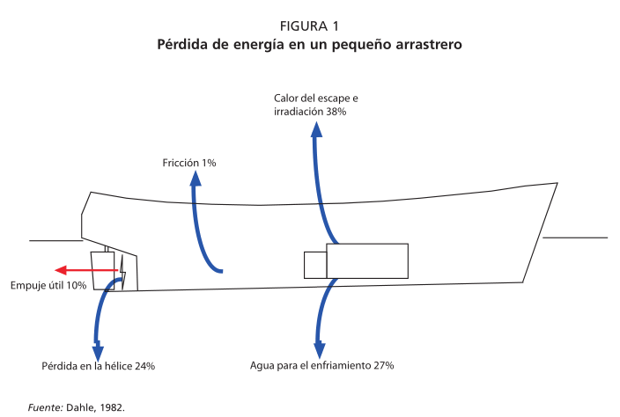
 | Ptotal = RN + 2 * RW + 2 * ROB + RH |  |  | Sólo una tercera
 |  |  |  | parte, aproximadamente, de la energía generada por
 |  |  |  | el motor llega a la hélice y, en un pequeño arrastrero,
 |  |  |  | sólo una tercera parte de esa energía se utiliza para
 |  |  |  | hacer un trabajo útil como tirar de la red.
 |  |  |  | En una embarcación que no tira de una red ni
 |  |  |  | rastrea, de la energía que alcanza la hélice:
 |  |  |  | • el 35 por ciento se utiliza para hacer girar la
 |  |  |  | hélice;
 |  |  |  | • el 27 por ciento para vencer la resistencia
 |  |  |  | debida a la formación de olas;
 |  |  |  | • el 18 por ciento para contrarrestar el rozamiento
 |  |  |  | del forro;
 |  |  |  | • el 17 por ciento para contrarrestar la resistencia
 |  |  |  | de la estela y la de la turbulencia que provoca
 |  |  |  | la hélice contra el casco; y
 |  |  |  | • el 3 por ciento para vencer la resistencia del aire.

Usos de la energia |  | HP disponibles | Kw disponibles
HP Nominales |  | 199.5 | 148.6275
En Hélice (BHP) |  | 150 | 111.75
Para Tiro de Red |  | 49.5 | 36.8775
Perdida giro de hélice |  | 52.5 | 39.1125 | VELOCIDAD ALMIRANTAZGO | 23.051916146
Perdida por oleaje |  | 40.5 | 30.1725
Rozamiento |  | 27 | 20.115
Estela y turbulencia |  | 25.5 | 18.9975
Aire |  | 4.5 | 3.3525

Usos de la energia |  | HP disponibles | Kw disponibles
HP Nominales |  | 239.4 | 178.353
En Hélice (BHP) |  | 180 | 134.1
Para Tiro de Red |  | 59.4 | 44.253 | VELOCIDAD ALMIRANTAZGO | 23.523662907
Perdida giro de hélice |  | 63 | 46.935
Perdida por oleaje |  | 48.6 | 36.207
Rozamiento |  | 32.4 | 24.138
Estela y turbulencia |  | 30.6 | 22.797
Aire |  | 5.4 | 4.023

Potencia Disponible Arrastre OK
Dr. FRIDMAN (Potencia Disponible)
 |  |  |  |  |  |  |  |  |  |  | Referencias
 | Ft ≈ HP * (KF - 0,7 * v) |  |  | KF(PF)= Coeficiente Empirico igual a 10 para hélice con paso fijo. |  |  |  |  |  |  | Constantes
 |  |  |  | KF(PV+T)= Coeficiente Empirico igual a 15 para hélice con paso Variable + tobera.

Red FAO A-3, Para 150 - 180 HP Hélice Paso Fijo; Paso Variable Con Tobera.
150 HP
Velocidad | Velocidad | BHP | KF(PF) | FT(PF) | KF(PV+T) | FT(PV+T) |  |  | Estandar | Modificada | 150 HP |  | 180 HP
 | (Nds) | (HP) |  | Kgf) |  | (Kgf) |  | Velocidad | RN FAO A3 | RN FAO A3 | FT(PF) | FT(PV+T) | FT(PF) | FT(PV+T)
V1,0 | 1 | 150 | 10 | 1395 | 15 | 2145 |  | [Nudos] | [Kgf] | [Kgf] | Kgf) | (Kgf) | Kgf) | (Kgf)
V1,5 | 1.5 | 150 | 10 | 1342.5 | 15 | 2092.5 |  | V1,0 | 422.36 | 413.45 | 1395 | 2145 | 1674 | 2574
V2,0 | 2 | 150 | 10 | 1290 | 15 | 2040 |  | V1,5 | 631.53 | 618.20 | 1342.5 | 2092.5 | 1611 | 2511
V2,5 | 2.5 | 150 | 10 | 1237.5 | 15 | 1987.5 |  | V2,0 | 914.90 | 895.59 | 1290 | 2040 | 1548 | 2448
V3,0 | 3 | 150 | 10 | 1185 | 15 | 1935 |  | V2,5 | 1266.33 | 1239.60 | 1237.5 | 1987.5 | 1485 | 2385
V3,5 | 3.5 | 150 | 10 | 1132.5 | 15 | 1882.5 |  | V3,0 | 1680.32 | 1644.86 | 1185 | 1935 | 1422 | 2322
V4,0 | 4 | 150 | 10 | 1080 | 15 | 1830 |  | V3,5 | 2151.97 | 2106.55 | 1132.5 | 1882.5 | 1359 | 2259
V4,5 | 4.5 | 150 | 10 | 1027.5 | 15 | 1777.5 |  | V4,0 | 2676.86 | 2620.37 | 1080 | 1830 | 1296 | 2196
V5,0 | 5 | 150 | 10 | 975 | 15 | 1725 |  | V4,5 | 3251.02 | 3182.41 | 1027.5 | 1777.5 | 1233 | 2133
180 HP |  |  |  |  |  |  |  | V5,0 | 3870.86 | 3789.17 | 975 | 1725 | 1170 | 2070
Velocidad | Velocidad | BHP | KF(PF) | FT(PF) | KF(PV+T) | FT(PV+T)
 | (Nds) | (HP) |  | Kgf) |  | (Kgf)
V1,0 | 1 | 180 | 10 | 1674 | 15 | 2574
V1,5 | 1.5 | 180 | 10 | 1611 | 15 | 2511
V2,0 | 2 | 180 | 10 | 1548 | 15 | 2448
V2,5 | 2.5 | 180 | 10 | 1485 | 15 | 2385
V3,0 | 3 | 180 | 10 | 1422 | 15 | 2322
V3,5 | 3.5 | 180 | 10 | 1359 | 15 | 2259
V4,0 | 4 | 180 | 10 | 1296 | 15 | 2196
V4,5 | 4.5 | 180 | 10 | 1233 | 15 | 2133
V5,0 | 5 | 180 | 10 | 1170 | 15 | 2070

J. Prado (Fishery Industries Division, FAO; P.Y. Dremiere, Ifremer, France.)

A) Bollard Pull (Tiro a Punto Fijo) |  |  |  |  |  |  | B) Bollard Pull (Tiro a Punto Fijo)

BP P.FIJO = BHP * 0,9 * 1,10/ 100

BP P.Fijo + Tobera = BHP * 0,9 * 1,20/100 |  |  |  |  |  |  | Factor K según potencia |  |  | 150 HP | 180 HP
 |  |  |  |  |  |  | Hélice Paso Fijo |  |  | 11.23 | 11.21
BP P. Variable = BHP * 0,9 * 1,25/100 |  |  |  |  |  |  | Hélice Paso Fijo + tobera |  |  | 13.35 | 13.32
 |  |  |  |  | PROMEDIOS BP |  | Hélice Paso Variable |  |  | 11.73 | 11.71
BP P. Variable + Tobera = BHP * 0,9 * 1,40/ 100 |  |  |  |  |  |  | Hélice Paso Variable + Tobera |  |  | 13.73 | 13.71
 |  |  |  |  | Bollard | 150
 |  |  |  |  | Pull | HP [KgF] | Bollard | 150 HP | [TON] to [HP] | 180 | [HP] to [TON]
Bollard | 150 | [Kgf] to [TON] | 180 | [HP] to [TON] | BP P. Fijo | 1584.75 | Pull | [Ton] |  | HP (ton)
Pull | HP [Kgf] |  | HP (Kgf) |  | BP P.Fijo+To | 1811.25 | BP P. Fijo | 1.68 | 123.86 | 2.02 | 148.37
BP P. Fijo | 1485 | 1.485 | 1782 | 1.782 | BP P. Var | 1723.5 | BP P.Fijo+To | 2.00 | 147.24 | 2.40 | 176.29
BP P.Fijo+To | 1620 | 1.62 | 1944 | 1.944 | BP P.Var+To | 1974.75 | BP P. Var | 1.76 | 129.38 | 2.11 | 154.99
BP P. Var | 1687.5 | 1.6875 | 2025 | 2.025 |  |  | BP P.Var+To | 2.06 | 151.43 | 2.47 | 181.46
BP P.Var+To | 1890 | 1.89 | 2268 | 2.268 | Bollard | 180
 |  |  |  |  | Pull | HP [KgF]
APARENT NOMINAL POWER (POTENCIA NOMINAL APARENTE) |  |  |  |  | BP P. Fijo | 1899.9 | POWER AVAILABLE FOR TRAWLING (POTENCIA DISPONIBLE PARA EL ARRASTRE)
 |  |  |  |  | BP P.Fijo+To | 2170.8
 |  |  |  |  | BP P. Var | 2066.4 |  |  |  | 150 HP | 180 HP
 |  |  |  |  | BP P.Var+To | 2367.9 |  | P. Fijo alta RPM |  | 21.39 | 25.65 | HP
 |  |  |  |  |  |  |  | P. Fijo Baja RPM K=0,25 |  | 26.74 | 32.06
 |  |  |  |  |  |  |  | P. Fijo Baja RPM K=0,28 |  | 29.95 | 35.91
Bollard | 150 | 180 |  |  |  |  |  | P.Fijo+Tobera alta RPM |  | 24.45 | 29.31
Pull | APN (HP) | APN (HP) |  |  |  |  |  | P.Fijo+Tob Baja RPM K=0,25 |  | 30.56 | 36.63
BP P. Fijo | 142.63 | 170.99 |  |  |  |  |  | P.Fijo+Tob Baja RPM K=0,28 |  | 34.23 | 41.03
BP P.Fijo+To | 163.01 | 195.37 |  |  |  |  |  | P. Var K= 0,28 |  | 32.57 | 39.05
BP P. Var | 155.11 | 185.98 |  |  |  |  |  | P. Var K= 0,30 |  | 34.90 | 41.84
BP P.Var+To | 177.73 | 213.11 |  |  |  |  |  | P.Var+Tobera K=0,28 |  | 37.32 | 44.75
 |  |  |  |  |  |  |  | P.Var+Tobera K=0,30 |  | 39.99 | 47.95

BOLLARD PULL WHEN FISHING (TIRO DURANTE EL ARRASTRE)

 |  | BP F Paso Fijo alta RPM |  | P. Fijo Baja RPM K=0,25 |  | P. Fijo Baja RPM K=0,28 |  | P.Fijo+Tobera alta RPM |  | P.Fijo+Tob Baja RPM K=0,25
Velocidad | RN FAO A3 | 150 HP | 180 HP | 150 HP | 180 HP | 150 HP | 180 HP | 150 HP | 180 HP | 150 HP | 180 HP
[Nudos] | [Kgf]
1 |  | 3209.12 | 3847.30 | 4011.40 | 4809.12 | 4492.77 | 5386.22 | 3667.78 | 4395.87 | 4584.73 | 5494.84
1.5 |  | 2139.41 | 2564.87 | 2674.27 | 3206.08 | 2995.18 | 3590.81 | 2445.19 | 2930.58 | 3056.48 | 3663.22
2 |  | 1604.56 | 1923.65 | 2005.70 | 2404.56 | 2246.38 | 2693.11 | 1833.89 | 2197.94 | 2292.36 | 2747.42
2.5 |  | 1283.65 | 1538.92 | 1604.56 | 1923.65 | 1797.11 | 2154.49 | 1467.11 | 1758.35 | 1833.89 | 2197.93
3 |  | 1069.71 | 1282.43 | 1337.13 | 1603.04 | 1497.59 | 1795.41 | 1222.59 | 1465.29 | 1528.24 | 1831.61
3.5 |  | 916.89 | 1099.23 | 1146.11 | 1374.03 | 1283.65 | 1538.92 | 1047.94 | 1255.96 | 1309.92 | 1569.95
4 |  | 802.28 | 961.82 | 1002.85 | 1202.28 | 1123.19 | 1346.55 | 916.95 | 1098.97 | 1146.18 | 1373.71
4.5 |  | 713.14 | 854.96 | 891.42 | 1068.69 | 998.39 | 1196.94 | 815.06 | 976.86 | 1018.83 | 1221.07
5 |  | 641.82 | 769.46 | 802.28 | 961.82 | 898.55 | 1077.24 | 733.56 | 879.17 | 916.95 | 1098.97

 |  | P.Fijo+Tob Baja RPM K=0,28 |  | P. Var K= 0,28 |  | P. Var K= 0,30 |  | P.Var+Tobera K=0,28 |  | P.Var+Tobera K=0,30
 |  | 150 HP | 180 HP | 150 HP | 180 HP | 150 HP | 180 HP | 150 HP | 180 HP | 150 HP | 180 HP

 |  | 5134.89 | 6154.22 | 4886.12 | 5858.24 | 5235.13 | 6276.69 | 5598.42 | 6713.00 | 5998.30 | 7192.50
 |  | 3423.26 | 4102.81 | 3257.41 | 3905.50 | 3490.09 | 4184.46 | 3732.28 | 4475.33 | 3998.87 | 4795.00
 |  | 2567.45 | 3077.11 | 2443.06 | 2929.12 | 2617.57 | 3138.34 | 2799.21 | 3356.50 | 2999.15 | 3596.25
 |  | 2053.96 | 2461.69 | 1954.45 | 2343.30 | 2094.05 | 2510.68 | 2239.37 | 2685.20 | 2399.32 | 2877.00
 |  | 1711.63 | 2051.41 | 1628.71 | 1952.75 | 1745.04 | 2092.23 | 1866.14 | 2237.67 | 1999.43 | 2397.50
 |  | 1467.11 | 1758.35 | 1396.03 | 1673.78 | 1495.75 | 1793.34 | 1599.55 | 1918.00 | 1713.80 | 2055.00
 |  | 1283.72 | 1538.55 | 1221.53 | 1464.56 | 1308.78 | 1569.17 | 1399.60 | 1678.25 | 1499.58 | 1798.12
 |  | 1141.09 | 1367.60 | 1085.80 | 1301.83 | 1163.36 | 1394.82 | 1244.09 | 1491.78 | 1332.96 | 1598.33
 |  | 1026.98 | 1230.84 | 977.22 | 1171.65 | 1047.03 | 1255.34 | 1119.68 | 1342.60 | 1199.66 | 1438.50

Promedios BOLLARD PULL WHEN FISHING (TIRO DURANTE EL ARRASTRE)

 |  | 150 HP | 180 HP | 150 HP | 180 HP
 |  |  |  |  |  |  |  | Estandar | Modificada
 | Velocidad | P F Paso Fijo | P F Paso Fijo | P F paso | P F paso |  |  | RN FAO A3 | RN FAO A3
 | [Nudos] |  |  | variable | variable |  |  | [Kgf] | [Kgf]
 | 1 | 4183.45 | 5014.59 | 5429.49 | 6510.11 | [KgF] |  | 422.36 | 413.45
 | 1.5 | 2788.97 | 3343.06 | 3619.66 | 4340.07 |  |  | 631.53 | 618.20
 | 2 | 2091.72 | 2507.30 | 2714.75 | 3255.05 |  |  | 914.90 | 895.59
 | 2.5 | 1673.38 | 2005.84 | 2171.80 | 2604.04 |  |  | 1266.33 | 1239.60
 | 3 | 1394.48 | 1671.53 | 1809.83 | 2170.04 |  |  | 1680.32 | 1644.86
 | 3.5 | 1195.27 | 1432.74 | 1551.28 | 1860.03 |  |  | 2151.97 | 2106.55
 | 4 | 1045.86 | 1253.65 | 1357.37 | 1627.53 |  |  | 2676.86 | 2620.37
 | 4.5 | 929.66 | 1114.35 | 1206.55 | 1446.69 |  |  | 3251.02 | 3182.41
 | 5 | 836.69 | 1002.92 | 1085.90 | 1302.02 |  |  | 3870.86 | 3789.17

Calculo del Dr. Koyama Para determinar la Potencia disponible para el arrastre

 |  |  |  |  |  |  |  |  | Contante K
 |  |  |  |  |  |  |  |  | Tamaño [TON] | BHP [HP] | Ø Hélice [mm] | K
 |  |  |  |  |  |  |  |  | 15 - 55 | < 600 | - | 0.15
 |  |  |  |  |  |  |  |  |  | 1200 | 2400 | 0.18
 |  |  |  |  |  |  |  |  | 124 | 1500 | - | 0.18
 |  | 150 HP | 180 HP |  |  |  |  | Estandar | Modificada
BHP F = 60% * BHP |  | 90 | 108 | HP |  | Velocidad | Velocidad | RN FAO A3 | RN FAO A3 | Tiro [KgF] | Tiro [KgF]
K |  | 0.15 | 0.15 |  |  | (Nds) | (Metros/seg) | [Kgf] | [Kgf] | 150 HP | 180 HP
EHP = K * BHP F |  | 13.5 | 16.2 | HP |  | 1 | 0.514 | 422.36 | 413.45 | 1969.844 | 2363.813
EHP [Kgf *mts/seg] |  | 1012.5 | 1215 | [KgF*m/seg] |  | 1.5 | 0.771 | 631.53 | 618.20 | 1313.230 | 1575.875
 |  |  |  |  |  | 2 | 1.028 | 914.90 | 895.59 | 984.922 | 1181.907
 |  |  |  |  |  | 2.5 | 1.285 | 1266.33 | 1239.60 | 787.938 | 945.525
 |  |  |  |  |  | 3 | 1.542 | 1680.32 | 1644.86 | 656.615 | 787.938
 |  |  |  |  |  | 3.5 | 1.799 | 2151.97 | 2106.55 | 562.813 | 675.375
 |  |  |  |  |  | 4 | 2.056 | 2676.86 | 2620.37 | 492.461 | 590.953
 |  |  |  |  |  | 4.5 | 2.313 | 3251.02 | 3182.41 | 437.743 | 525.292
 |  |  |  |  |  | 5 | 2.570 | 3870.86 | 3789.17 | 393.969 | 472.763

POTENCIA DISPONIBLE PARA EL ARRASTRE, METODO DEL Dr. NOMURA

 |  |  |  | = |  |  |  | CONSTANTES
 |  |  |  |  |  |  |  | K1: utilización del motor principal |  |  | 0.85
 |  |  |  |  |  |  |  | K2: estado del mar |  |  | 0.85
 |  |  |  |  |  |  |  | K3: eficiencia de propulsión
 |  |  |  |  |  |  |  | Arrastreros Pequeños |  |  | 0,17 - 0,20
 |  |  |  |  |  |  |  | Arrastreros Medianos |  |  | 0.2
 |  |  |  |  |  |  |  | Arrastreros Grandes 300-1000 Ton |  |  | 0,24 - 0,26
Red FAO A3 150-180HP PF; PV+T |  |  |  |  |  |  |  | Arrastreros Grandes más de 1000 Ton |  |  | 0,28 - 0,29
 |  |  |  |  |  |  |  | Promedio K3 |  |  | 0.23428571429
 |  | Estandar | Modificada | 150 HP | 180 HP |  |  | Resistencia Red (estimado Porcentual) |  |  | 0.8
Velocidad | Velocidad | RN FAO A3 | RN FAO A3 | RN | RN |  |  | 1HP |  |  | 75 [KgF x (m/s)]
[NUDOS] | [m/seg] | [Kgf] | [Kgf] | [KgF] | [KgF]
1 | 0.514 | 422.36 | 413.45 | 2151 | 2581
1.5 | 0.771 | 631.53 | 618.20 | 1434 | 1721
2 | 1.028 | 914.90 | 895.59 | 1075 | 1290
2.5 | 1.285 | 1266.33 | 1239.60 | 860 | 1032
3 | 1.542 | 1680.32 | 1644.86 | 717 | 860
3.5 | 1.799 | 2151.97 | 2106.55 | 614 | 737
4 | 2.056 | 2676.86 | 2620.37 | 538 | 645
4.5 | 2.313 | 3251.02 | 3182.41 | 478 | 574
5 | 2.57 | 3870.86 | 3789.17 | 430 | 516

CALCULO DEL Dr. HAMURO PARA DETERMINAR LA POTENCIA DISPONIBLE PARA EL ARRASTRE

Constantes
K1(82,5% de NHP) |  | 0.825 |  |  | 150 HP
K2 (estado del mar) |  |  |  |  | PF (RPM<300) | PF (RPM>300) | PF+T (RPM>300) | PF+T (RPM<300) | PV (RPM>300) | PV+T (RPM<300) | PV+T (RPM>300)
K3 = PF (RPM<300) = 0,265 |  | 0.265 |  | K1 | 0.825 | 0.825 | 0.825 | 0.825 | 0.825 | 0.825 | 0.825
PF (RPM>300) = 0,20 |  | 0.2 |  | K2 | 0.85 | 0.85 | 0.85 | 0.85 | 0.85 | 0.85 | 0.85
PF+T (RPM>300) = 0,24 |  | 0.24 |  | K3 | 0.265 | 0.2 | 0.24 | 0.28 | 0.25 | 0.27 | 0.3
PF+T (RPM<300) = 0,28 |  |  |  | Ps | 27.9 | 21.0 | 25.2 | 29.5 | 26.3 | 28.4 | 31.6
PV (RPM>300) = 0,25 |  |  |  | Promedios Ps | peor caso | 25.9 |  |  |  | 28.8 | mejor caso
PV+T (RPM<300) = 0,27 |  |  |  |  | 180 HP
PV+T (RPM>300) = 0,30 |  |  |  |  | PF (RPM<300) | PF+T (RPM>300) | PF+T (RPM>300) | PF+T (RPM<300) | PV (RPM>300) | PV+T (RPM<300) | PV+T (RPM>300)
1HP |  | 75 [KgF x (m/s)] |  | K1 | 0.825 | 0.825 | 0.825 | 0.825 | 0.825 | 0.825 | 0.825
 |  |  |  | K2 | 0.85 | 0.85 | 0.85 | 0.85 | 0.85 | 0.85 | 0.85
 |  |  |  | K3 | 0.265 | 0.2 | 0.24 | 0.28 | 0.25 | 0.27 | 0.3
 |  |  |  | Ps | 33.4 | 25.2 | 30.3 | 35.3 | 31.6 | 34.1 | 37.9
 |  |  |  | Promedios Ps | peor caso | 31.1 |  |  |  | 34.5 | mejor caso

 |  | Estandar | Modificada
Velocidad | Velocidad | RN FAO A3 | RN FAO A3 | Tiro [Kgf] 150 HP |  | Tiro [Kgf] 180 HP
[Nudos] | [m/s] | [Kgf] | [Kgf] | PF | PV+T | PF | PV+ T
1 | 0.5144 | 422.36 | 413.45 | 4064 | 4601 | 4877 | 5521
1.5 | 0.7716 | 631.53 | 618.20 | 2709 | 3067 | 3251 | 3681
2 | 1.0288 | 914.90 | 895.59 | 2032 | 2300 | 2438 | 2761
2.5 | 1.286 | 1266.33 | 1239.60 | 1626 | 1840 | 1951 | 2208
3 | 1.5432 | 1680.32 | 1644.86 | 1355 | 1534 | 1626 | 1840
3.5 | 1.8004 | 2151.97 | 2106.55 | 1161 | 1315 | 1393 | 1577
4 | 2.0576 | 2676.86 | 2620.37 | 1016 | 1150 | 1219 | 1380
4.5 | 2.3148 | 3251.02 | 3182.41 | 903 | 1022 | 1084 | 1227
5 | 2.572 | 3870.86 | 3789.17 | 813 | 920 | 975 | 1104

RESUMEN DE RESULTADOS DE FUERZA DISPONIBLE PARA EL ARRASTRE

Peores de los casos con |  | 150 HP
 |  |  | Fridman | Prado, Dremiere | Koyama | Nomura | Hamuro | Promedio
 | Estandar | Modificada | 150 HP | 150 HP | 150 HP | 150 HP | 150 HP | 150 HP
Velocidad | RN FAO A3 | RN FAO A3 | FT (PF) | BPF PF |  |  | PF
[Nudos] | [Kgf] | [Kgf] | [Kgf] | [Kgf] | [Kgf] | [Kgf] | [Kgf] | [KgF]
1 | 422.36 | 413.45 | 1395 | 3825 | 2382 | 2151 | 4064 | 2763
1.5 | 631.53 | 618.20 | 1342.5 | 2550 | 1578 | 1434 | 2709 | 1923
2 | 914.90 | 895.59 | 1290 | 1912 | 1180 | 1075 | 2032 | 1498
2.5 | 1266.33 | 1239.60 | 1237.5 | 1530 | 942 | 860 | 1626 | 1239
3 | 1680.32 | 1644.86 | 1185 | 1275 | 784 | 717 | 1355 | 1063
3.5 | 2151.97 | 2106.55 | 1132.5 | 1093 | 671 | 614 | 1161 | 934
4 | 2676.86 | 2620.37 | 1080 | 956 | 587 | 538 | 1016 | 835
4.5 | 3251.02 | 3182.41 | 1027.5 | 850 | 521 | 478 | 903 | 756
5 | 3870.86 | 3789.17 | 975 | 765 | 469 | 430 | 813 | 690

Mejor de los casos con |  | 150 HP
 |  |  | Fridman | Prado, Dremiere | Koyama | Nomura | Hamuro | Promedio
 | Estandar | Modificada | 150 HP | 150 HP | 150 HP | 150 HP | 150 HP | 150 HP
Velocidad | RN FAO A3 | RN FAO A3 | FT (PV+T) | BPF PV |  |  | PV+T
[Nudos] | [Kgf] | [Kgf] | [Kgf] | [Kgf] | [Kgf] | [Kgf] | [Kgf] | [KgF]
1 | 422.36 | 413.45 | 2145 | 5252 | 1985 | 4601 | 4601 | 3717
1.5 | 631.53 | 618.20 | 2093 | 3501 | 1315 | 3067 | 3067 | 2609
2 | 914.90 | 895.59 | 2040 | 2626 | 983 | 2300 | 2300 | 2050
2.5 | 1266.33 | 1239.60 | 1988 | 2101 | 785 | 1840 | 1840 | 1711
3 | 1680.32 | 1644.86 | 1935 | 1751 | 653 | 1534 | 1534 | 1481
3.5 | 2151.97 | 2106.55 | 1883 | 1501 | 559 | 1315 | 1315 | 1314
4 | 2676.86 | 2620.37 | 1830 | 1313 | 489 | 1150 | 1150 | 1187
4.5 | 3251.02 | 3182.41 | 1778 | 1167 | 435 | 1022 | 1022 | 1085
5 | 3870.86 | 3789.17 | 1725 | 1050 | 391 | 920 | 920 | 1001

Peor de los casos con |  | 180 HP
 |  |  | Fridman | Prado, Dremiere | Koyama | Nomura | Hamuro | Promedio
 | Estandar | Modificada | 180 HP | 180 HP | 180 HP | 180 HP | 180 HP | 180 HP
Velocidad | RN FAO A3 | RN FAO A3 | FT (PF) | BPF PF |  |  | PF
[Nudos] | [Kgf] | [Kgf] | [Kgf] | [Kgf] | [Kgf] | [Kgf] | [Kgf] | [KgF]
1 | 422.36 | 413.45 | 1674 | 4590 | 1985 | 4877 | 4877 | 3601
1.5 | 631.53 | 618.20 | 1611 | 3060 | 1315 | 3251 | 3251 | 2498
2 | 914.90 | 895.59 | 1548 | 2295 | 983 | 2438 | 2438 | 1941
2.5 | 1266.33 | 1239.60 | 1485 | 1836 | 785 | 1951 | 1951 | 1601
3 | 1680.32 | 1644.86 | 1422 | 1530 | 653 | 1626 | 1626 | 1371
3.5 | 2151.97 | 2106.55 | 1359 | 1311 | 559 | 1393 | 1393 | 1203
4 | 2676.86 | 2620.37 | 1296 | 1147 | 489 | 1219 | 1219 | 1074
4.5 | 3251.02 | 3182.41 | 1233 | 1020 | 435 | 1084 | 1084 | 971
5 | 3870.86 | 3789.17 | 1170 | 918 | 391 | 975 | 975 | 886

Mejor de los casos con |  | 180 HP
 |  |  | Fridman | Prado, Dremiere | Koyama | Nomura | Hamuro | Promedio
 | Estandar | Modificada | 180 HP | 180 HP | 180 HP | 180 HP | 180 HP | 180 HP
Velocidad | RN FAO A3 | RN FAO A3 | FT (PV+T) | BPF PV |  |  | PV+T
[Nudos] | [Kgf] | [Kgf] | [Kgf] | [Kgf] | [Kgf] | [Kgf] | [Kgf] | [KgF]
1 | 422.36 | 413.45 | 2574 | 6303 | 2382 | 5521 | 5521 | 4460
1.5 | 631.53 | 618.20 | 2511 | 4202 | 1578 | 3681 | 3681 | 3130
2 | 914.90 | 895.59 | 2448 | 3151 | 1180 | 2761 | 2761 | 2460
2.5 | 1266.33 | 1239.60 | 2385 | 2521 | 942 | 2208 | 2208 | 2053
3 | 1680.32 | 1644.86 | 2322 | 2101 | 784 | 1840 | 1840 | 1778
3.5 | 2151.97 | 2106.55 | 2259 | 1801 | 671 | 1577 | 1577 | 1577
4 | 2676.86 | 2620.37 | 2196 | 1576 | 587 | 1380 | 1380 | 1424
4.5 | 3251.02 | 3182.41 | 2133 | 1401 | 521 | 1227 | 1227 | 1302
5 | 3870.86 | 3789.17 | 2070 | 1261 | 469 | 1104 | 1104 | 1202

Comparación FTiro y RN de máximas y mínimas (estándar)
 | BP Wfishing máxima | Koyama mínima | Peores de los casos con 150 HP | Mejor de los casos con 150 HP | Peor de los casos con 180 HP | Mejor de los casos con 180 HP | RN DYNAMIT | RN Promedio de calculos | RN Hamuro | RN Aberdeen Pelagica
1 | 7192.50 | 1969.844 | 2763 | 3717 | 3601 | 4460 | 330.600 | 554.336 | 64.175 | 353.291
1.5 | 4795.00 | 1313.230 | 1923 | 2609 | 2498 | 3130 | 476.000 | 659.691 | 144.394 | 793.030
2 | 3596.25 | 984.922 | 1498 | 2050 | 1941 | 2460 | 704.300 | 865.629 | 256.701 | 1406.515
2.5 | 2877.00 | 787.938 | 1239 | 1711 | 1601 | 2053 | 967.300 | 1154.561 | 401.096 | 2192.521
3 | 2397.50 | 656.615 | 1063 | 1481 | 1371 | 1778 | 1331.300 | 1516.385 | 577.578 | 3149.837
3.5 | 2055.00 | 562.813 | 934 | 1314 | 1203 | 1577 | 1751.900 | 1945.711 | 786.148 | 4277.262
4 | 1798.12 | 492.461 | 835 | 1187 | 1074 | 1424 | 2208.700 | 2439.228 | 1026.805 | 5573.607
4.5 | 1598.33 | 437.743 | 756 | 1085 | 971 | 1302 | 2784.500 | 2994.711 | 1299.550 | 7037.694
5 | 1438.50 | 393.969 | 690 | 1001 | 886 | 1202 | 3371.800 | 3610.560 | 1604.383 | 8668.355

Paños de red y cortes
Composturas Estandar

T mallas |  | 500 |  |  |  |  |  |  |  |  |  | T mallas |  | 500
N mallas |  | 100 |  |  |  |  |  |  |  |  |  | N mallas |  | 100
Øhilo [mm] |  | 1.37 |  |  |  |  |  |  |  |  |  | Øhilo [mm] |  | 1.16
Mallero [mm] |  | 80 |  |  |  |  |  |  |  |  |  | Mallero [mm] |  | 40
Rtex |  | 1280 |  |  |  |  |  |  |  |  |  | Rtex |  | 950

T mallas |  | 500
N mallas |  | 100
Øhilo [mm] |  | 1.16
Mallero [mm] |  | 60
Rtex |  | 950

 |  |  |  |  |  |  |  |  |  |  |  | T mallas |  | 500
 |  |  |  |  |  |  |  |  |  |  |  | N mallas |  | 100
 |  |  |  |  |  |  |  |  |  |  |  | Øhilo [mm] |  | 1.37
 |  |  |  |  |  |  |  |  |  |  |  | Mallero [mm] |  | 40
 |  |  |  |  |  |  |  |  |  |  |  | Rtex |  | 1280
T mallas |  | 500
N mallas |  | 100
Øhilo [mm] |  | 1.37
Mallero [mm] |  | 30
Rtex |  | 1280

Plan Alto |  |  |  |  |  |  |  |  |  |  |  | Plan Inferior

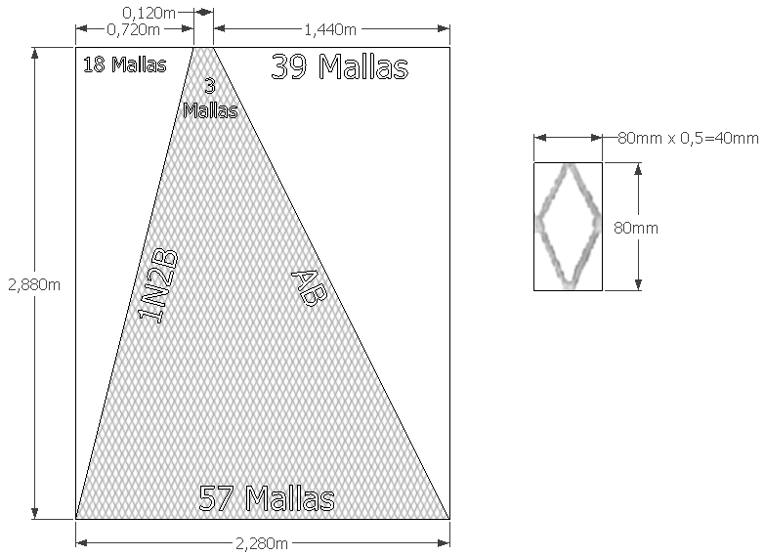

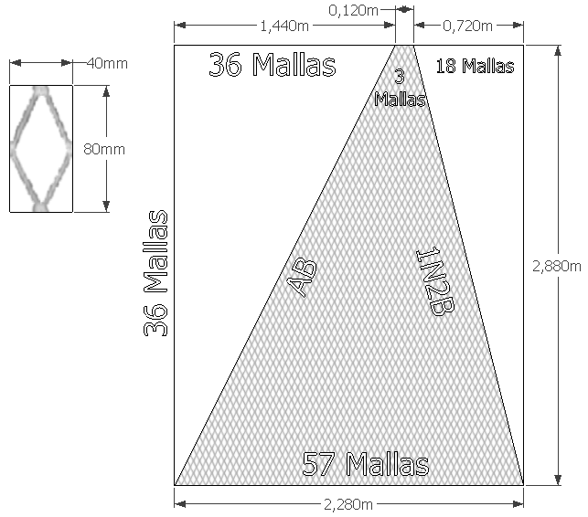
A | Punta de ala sup. izquierda |  |  |  |  | A | Punta de ala sup. derecha |  |  |  |  | B | Punta de ala inf. Izquierda |  |  |  |  | B | Punta de ala inf. derecha

X1
X2
X1
X2
X1
X1

 |  |  |  |  |  |  |  |  |  |  |  | Rendimiento | Mallero | Lado | Coeficiente X en el |  | Coeficiente Y en el |  | Mallas | Metros | Ø del Hilo | Rtex | Densidad
Rendimiento | Mallero | Lado | Coeficiente X en el |  | Coeficiente Y en el |  | N° Mallas | Metros | Ø del Hilo | Rtex | Densidad | [m/Kg] | [mm] |  | Plano |  | Plano |  |  |  | [mm] |  | [Kg/m3]
[m/Kg] | [mm] |  | Plano |  | Plano |  |  |  | [mm] |  | [Kg/m3] | 781 | 80 | b (T2) | 0.5 |  | 1.00 |  | 3 | 0.12 | 1.37 | 1280 | 1152
781 | 80 | b (T2) | 0.5 |  | 1.00 |  | 3 | 0.12 | 1.37 | 1280 | 1152 |  |  | a (T1) | 0.5 |  | 1.00 |  | 57 | 2.28
 |  | a (T1) | 0.5 |  | 1.00 |  | 57 | 2.28 |  |  |  |  |  | h (N) | 0.5 |  | 1.00 |  | 36 | 2.88
 |  | h (N) | 0.5 |  | 1.00 |  | 36 | 2.88
 |  |  |  |  |  |  |  |  |  |  |  | Sup. Trabajo
Sup. Trabajo |  |  |  |  |  |  |  |  |  |  |  | Paño [m2]
Paño [m2] |  |  |  |  |  |  |  |  |  |  |  | 3.0 | Cantidad de paneles |  |  | Panel Madre |  |  |  |  | Superficie Sólida Total [m2]
3.0 |  |  |  |  | Panel Madre |  |  |  |  |  |  |  | A + B |  |  | Faltante | Mallas | RC | CORTE |  | 0.947
 |  |  |  |  | Faltante | Mallas | RC | CORTE |  |  |  | N° de mallas | 4 |  |  | X1 | 18 | 0.48611111111 | 1N2B
N° de mallas |  |  |  |  | X1 | 18 | 0.5 | 1N2B |  |  |  | 2095 |  |  |  | X2 | 36 | 1 | AB
2095 |  |  |  |  | X2 | 36 | 1 | AB

C | Ala Superior Izquierda |  |  |  |  | C | Ala Superior Derecha |  |  |  |  | D | Ala Inferior Izquierda |  |  |  |  | D | Ala Inferior Derecha
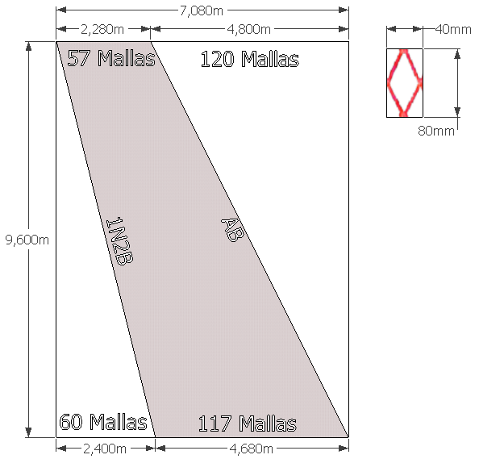
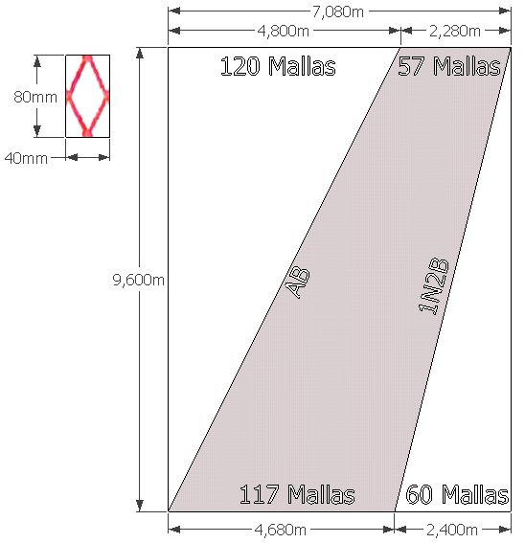
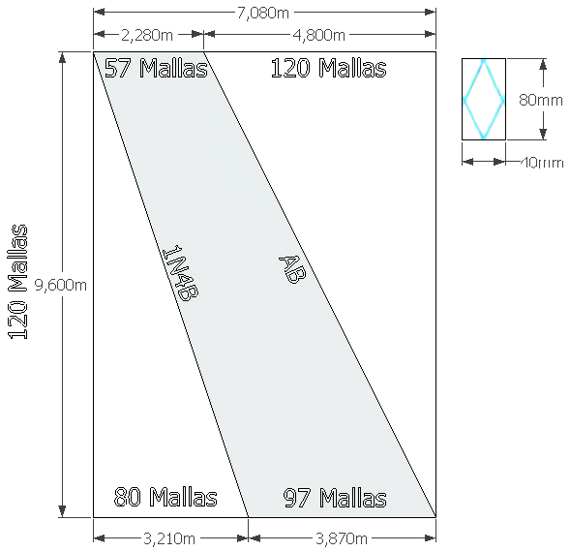
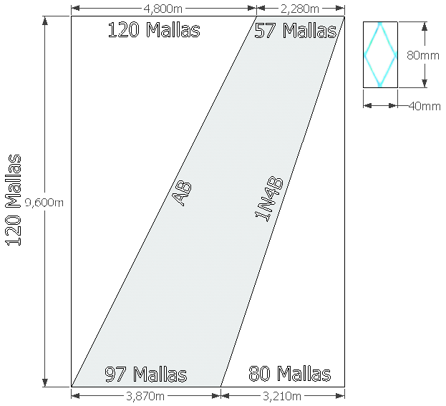
X2
X2
X2
X2

X1
X1
X1
X1

 |  |  |  |  |  |  |  |  |  |  |  | Rendimiento | Mallero | Lado | Coeficiente X en el |  | Coeficiente Y en el |  | Mallas | Metros | Ø del Hilo | Rtex | Densidad
Rendimiento | Mallero | Lado | Coeficiente X en el |  | Coeficiente Y en el |  | N° Mallas | Metros | Ø del Hilo | Rtex | Densidad | [m/Kg] | [mm] |  | Plano |  | Plano |  |  |  | [mm] |  | [Kg/m3]
[m/Kg] | [mm] |  | Plano |  | Plano |  |  |  | [mm] |  | [Kg/m3] | 781 | 80 | a (T1) | 0.5 |  | 1.00 |  | 97 | 3.88 | 1.37 | 1280 | 1152
781 | 80 | a (T1) | 0.5 |  | 1.00 |  | 57 | 2.28 | 1.37 | 1280 | 1152 |  |  | b (T2) | 0.5 |  | 1.00 |  | 57 | 2.28
 |  | b (T2) | 0.5 |  | 1.00 |  | 117 | 4.68 |  |  |  |  |  | h (N) | 0.5 |  | 1.00 |  | 120 | 9.60
 |  | h (N) | 0.5 |  | 1.00 |  | 120 | 9.60
 |  |  |  |  |  |  |  |  |  |  |  | Sup. Trabajo
Sup. Trabajo |  |  |  |  |  |  |  |  |  |  |  | Paño [m2]
Paño [m2] | Cantidad de paneles |  |  | Panel Madre |  |  |  |  | Superficie Sólida Total [m2] |  |  | 25.6 | Cantidad de paneles |  |  | Panel Madre |  |  |  |  | Superficie Sólida Total [m2]
28.9 | C |  |  | Faltante | Mallas | RC | CORTE |  | 4.577 |  |  |  | D |  |  | Faltante | Mallas | RC | CORTE |  | 4.051
 | 2 |  |  | X1 | 60 | 0.5 | 1N2B |  |  |  |  | N° de mallas | 2 |  |  | X1 | 80 | 0.66666666667 | 1N4B
N° de mallas |  |  |  | X2 | 120 | 1 | AB |  |  |  |  | 18284 |  |  |  | X2 | 120 | 1 | AB
20674
E | Square |  |  |  |  |  |  |  |  |  |  | F | 2° SECCIÓN ALA INFERIOR IZQUIERDA |  |  |  |  | F | 2° SECCIÓN ALA INFERIOR DERECHA
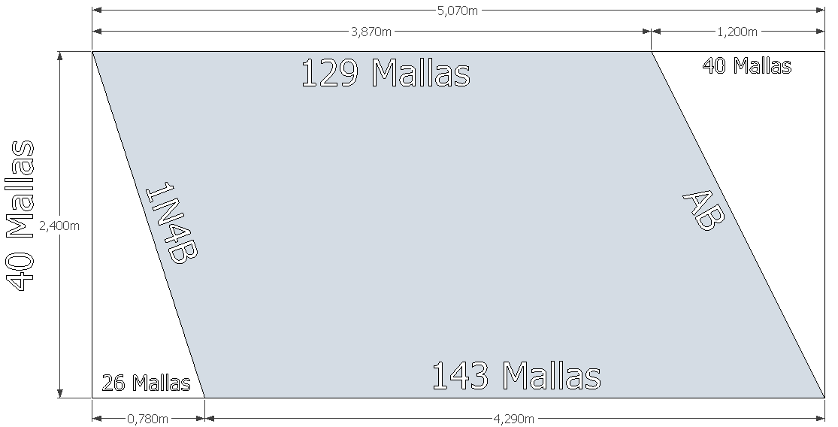
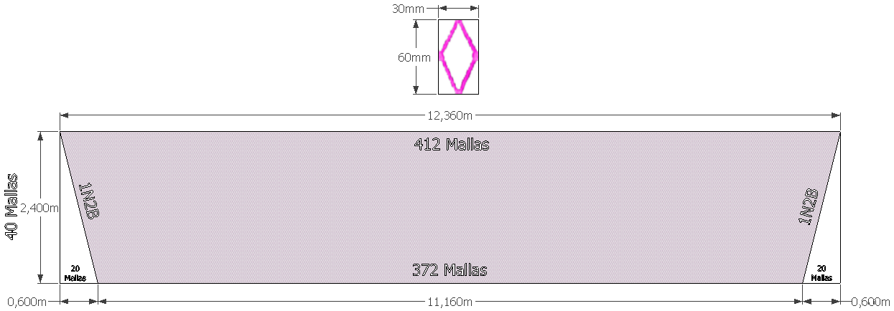
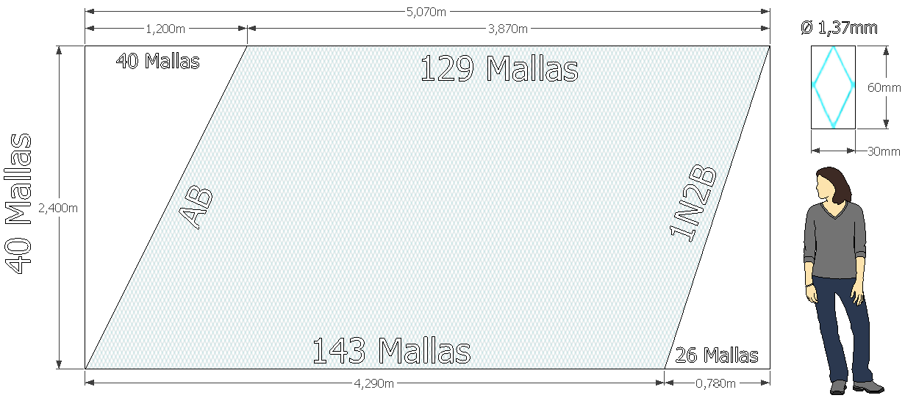
X2
X2

X1
X1

X1
X1
 |  |  |  |  |  |  |  |  |  |  |  | Rendimiento | Mallero | Lado | Coeficiente X en el |  | Coeficiente Y en el |  | Mallas | Metros | Ø del Hilo | Rtex | Densidad
 |  |  |  |  |  |  |  |  |  |  |  | [m/Kg] | [mm] |  | Plano |  | Plano |  |  |  | [mm] |  | [Kg/m3]
 |  |  |  |  |  |  |  |  |  |  |  | 1053 | 60 | a (T1) | 0.5 |  | 1.00 |  | 143 | 4.29 | 1.16 | 950 | 1112
 |  |  |  |  |  |  |  |  |  |  |  |  |  | b (T2) | 0.5 |  | 1.00 |  | 129 | 3.87
 |  |  |  |  |  |  |  |  |  |  |  |  |  | h (N) | 0.5 |  | 1.00 |  | 40 | 2.40

Rendimiento | Mallero | Lado | Coeficiente X en el |  | Coeficiente Y en el |  | N° Mallas | Metros | Ø del Hilo | Rtex | Densidad | Sup. Trabajo
[m/Kg] | [mm] |  | Plano |  | Plano |  |  |  | [mm] |  | [Kg/m3] | Paño [m2]
1053 | 60 | a (T1) | 0.5 |  | 1.00 |  | 412 | 12.36 | 1.16 | 950 | 1112 | 8.5 | Cantidad de paneles |  |  | Panel Madre |  |  |  |  | Superficie Sólida Total [m2]
 |  | b (T2) | 0.5 |  | 1.00 |  | 372 | 11.16 |  |  |  |  | F |  |  | Faltante | Mallas | RC | CORTE |  | 1.514
 |  | h (N) | 0.5 |  | 1.00 |  | 40 | 2.40 |  |  |  | N° de mallas | 2 |  |  | X1 | 26 | 0.26923076923 | #N/A | 0.26923076923
 |  |  |  |  |  |  |  |  |  |  |  | 10705 |  |  |  | X2 | 40 | 1 | AB
Sup. Trabajo
Paño [m2] | Cantidad de paneles |  |  | Panel Madre |  |  |  |  | Superficie Sólida Total [m2]
24.4 | E |  |  | Faltante | Mallas | RC | CORTE |  | 2.183
 | 1 |  |  | X1 | 20 | 0.5 | 1N2B
N° de mallas
30929

G | Dorso D1 |  |  |  |  |  |  |  |  |  |  | G | Vientre V1

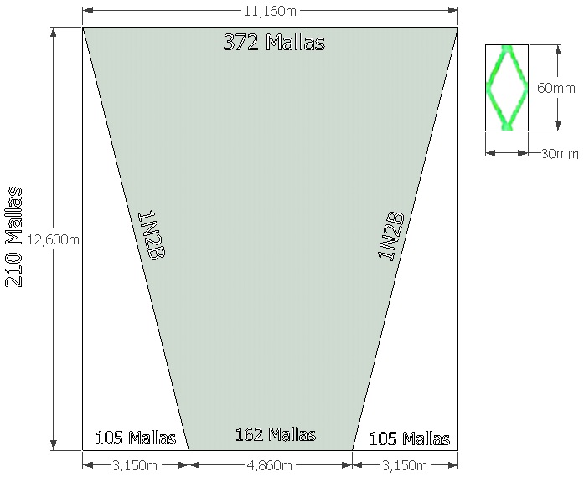
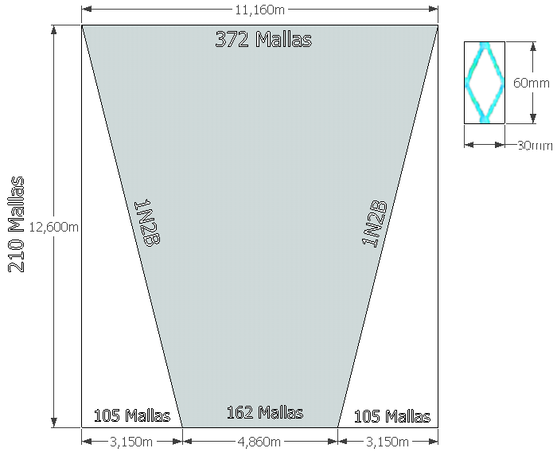

Rendimiento | Mallero | Lado | Coeficiente X en el |  | Coeficiente Y en el |  | N° Mallas | Metros | Ø del Hilo | Rtex | Densidad | Rendimiento | Mallero | Lado | Coeficiente X en el |  | Coeficiente Y en el |  | N° Mallas | Metros | Ø del Hilo | Rtex | Densidad
[m/Kg] | [mm] |  | Plano |  | Plano |  |  |  | [mm] |  | [Kg/m3] | [m/Kg] | [mm] |  | Plano |  | Plano |  |  |  | [mm] |  | [Kg/m3]
1053 | 60 | a (T1) | 0.5 |  | 1.00 |  | 372 | 11.16 | 1.16 | 950 | 1112 | 1053 | 60 | a (T1) | 0.5 |  | 1.00 |  | 372 | 11.16 | 1.16 | 950 | 1112
 |  | b (T2) | 0.5 |  | 1.00 |  | 162 | 4.86 |  |  |  |  |  | b (T2) | 0.5 |  | 1.00 |  | 162 | 4.86
 |  | h (N) | 0.5 |  | 1.00 |  | 210 | 12.60 |  |  |  |  |  | h (N) | 0.5 |  | 1.00 |  | 210 | 12.60

Sup. Trabajo |  |  |  |  |  |  |  |  |  |  |  | Sup. Trabajo
Paño [m2] |  |  |  | Panel Madre |  |  |  |  |  |  |  | Paño [m2] | Cantidad de paneles |  |  | Panel Madre |  |  |  |  | Superficie Sólida Total [m2]
87.4 |  |  |  | Faltante | Mallas | RC | CORTE |  |  |  |  | 87.4 | G |  |  | Faltante | Mallas | RC | CORTE |  | 15.610
 |  |  |  | X1 | 105 | 0.5 | 1N2B |  |  |  |  |  | 2 |  |  | X1 | 105 | 0.5 | 1N2B
N° de mallas |  |  |  |  |  |  |  |  |  |  |  | N° de mallas
111664 |  |  |  |  |  |  |  |  |  |  |  | 111664
H | Dorso D2 |  |  |  |  |  |  |  |  |  |  | H | Vientre V2

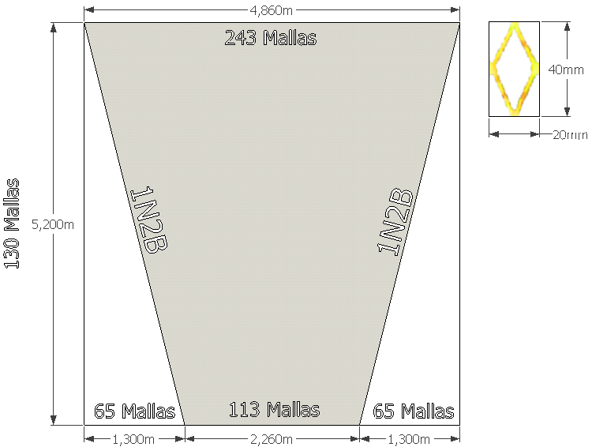
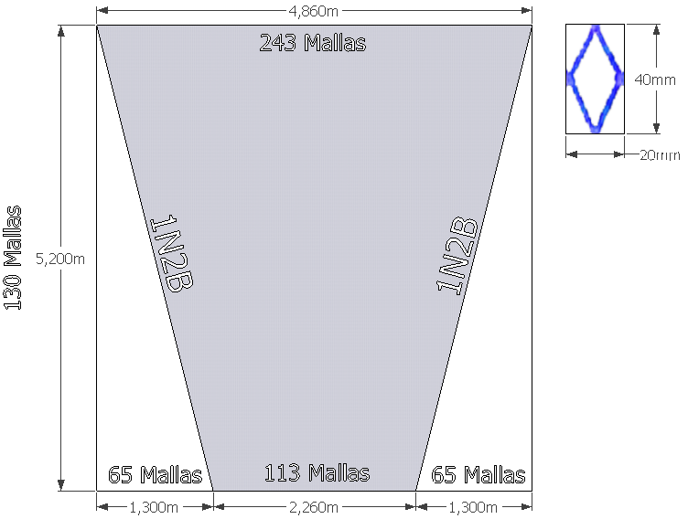

Rendimiento | Mallero | Lado | Coeficiente X en el |  | Coeficiente Y en el |  | N° Mallas | Metros | Ø del Hilo | Rtex | Densidad | Rendimiento | Mallero | Lado | Coeficiente X en el |  | Coeficiente Y en el |  | N° Mallas | Metros | Ø del Hilo | Rtex | Densidad
[m/Kg] | [mm] |  | Plano |  | Plano |  |  |  | [mm] |  | [Kg/m3] | [m/Kg] | [mm] |  | Plano |  | Plano |  |  |  | [mm] |  | [Kg/m3]
1053 | 40 | a (T1) | 0.5 |  | 1.00 |  | 243 | 4.86 | 1.16 | 950 | 1112 | 1053 | 40 | a (T1) | 0.5 |  | 1.00 |  | 243 | 4.86 | 1.16 | 950 | 1112
 |  | b (T2) | 0.5 |  | 1.00 |  | 113 | 2.26 |  |  |  |  |  | b (T2) | 0.5 |  | 1.00 |  | 113 | 2.26
 |  | h (N) | 0.5 |  | 1.00 |  | 130 | 5.20 |  |  |  |  |  | h (N) | 0.5 |  | 1.00 |  | 130 | 5.20

Sup. Trabajo |  |  |  |  |  |  |  |  |  |  |  | Sup. Trabajo
Paño [m2] |  |  |  | Panel Madre |  |  |  |  |  |  |  | Paño [m2] | Cantidad de paneles |  |  | Panel Madre |  |  |  |  | Superficie Sólida Total [m2]
16.0 |  |  |  | Faltante | Mallas | RC | CORTE |  |  |  |  | 16.0 | H |  |  | Faltante | Mallas | RC | CORTE |  | 4.295
 |  |  |  | X1 | 65 | 0.5 | 1N2B |  |  |  |  |  | 2 |  |  | X1 | 65 | 0.5 | 1N2B
N° de mallas |  |  |  |  |  |  |  |  |  |  |  | N° de mallas
45973 |  |  |  |  |  |  |  |  |  |  |  | 45973
I | Bolsa Superior (Estándar) |  |  |  |  |  |  |  |  |  |  | J | Bolsa Inferior (Estándar)
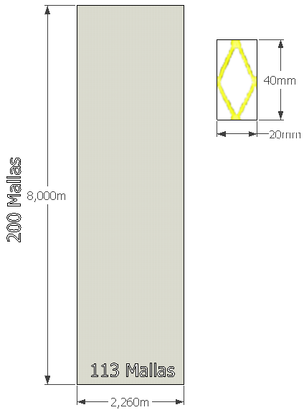
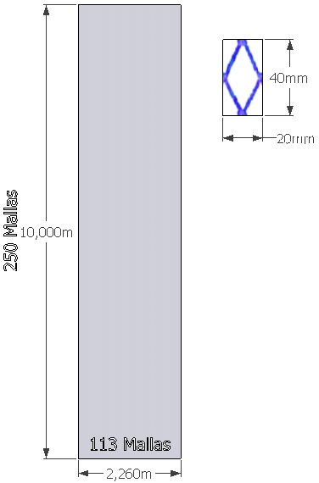

Rendimiento | Mallero | Lado | Coeficiente X en el |  | Coeficiente Y en el |  | N° Mallas | Metros | Ø del Hilo | Rtex | Densidad | Rendimiento | Mallero | Lado | Coeficiente X en el |  | Coeficiente Y en el |  | N° Mallas | Metros | Ø del Hilo | Rtex | Densidad
[m/Kg] | [mm] |  | Plano |  | Plano |  |  |  | [mm] |  | [Kg/m3] | [m/Kg] | [mm] |  | Plano |  | Plano |  |  |  | [mm] |  | [Kg/m3]
781 | 40 | a (T1) | 0.5 |  | 1.00 |  | 113 | 2.26 | 1.37 | 1280 | 1152 | 781 | 40 | a (T1) | 0.5 |  | 1.00 |  | 113 | 2.26 | 1.37 | 1280 | 1152
 |  | b (T2) | 0.5 |  | 1.00 |  | 113 | 2.26 |  |  |  |  |  | b (T2) | 0.5 |  | 1.00 |  | 113 | 2.26
 |  | h (N) | 0.5 |  | 1.00 |  | 200 | 8.00 |  |  |  |  |  | h (N) | 0.5 |  | 1.00 |  | 250 | 10.00

Sup. Trabajo |  |  |  |  |  |  |  |  |  |  |  | Sup. Trabajo
Paño [m2] | Cantidad de paneles |  |  | Panel Madre |  |  |  |  | Superficie Sólida Total [m2] |  |  | Paño [m2] | Cantidad de paneles |  |  | Panel Madre |  |  |  |  | Superficie Sólida Total [m2]
15.7 | I |  |  | Lado | Mallas | RC | CORTE |  | 3.430 |  |  | 19.6 | J |  |  | Lado | Mallas | RC | CORTE |  | 4.288
 | 1 |  |  | h (N) | 200 | 1 | AB |  |  |  |  |  | 1 |  |  | h (N) | 250 | 1 | AB
N° de mallas |  |  |  | T | 113 | 1 | AB |  |  |  |  | N° de mallas |  |  |  | T | 113 | 1 | AB
44888 |  |  |  |  |  |  |  |  |  |  |  | 56138
I' | Bolsa Superior Modificada para Crustáceos |  |  |  |  |  |  |  |  |  |  | I' | Bolsa Inferior Modificada para Crustáceos

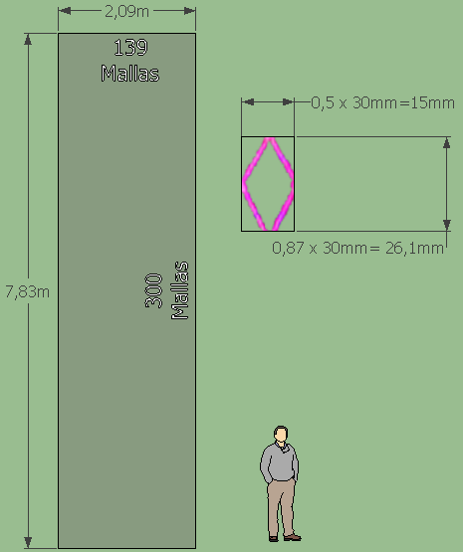

 | Diferencia |  |  |  |  |  |  |  | Relacion de pegadura
 | Unión |  |  |  |  |  |  |  | 0.92256637168 | 0.92256637168
 | siguiente
 | paño
 | 1.3875

Rendimiento | Mallero | Lado | Coeficiente X en el |  | Coeficiente Y en el |  | N° Mallas | Metros | Ø del Hilo | Rtex | Densidad | Rendimiento | Mallero | Lado | Coeficiente X en el |  | Coeficiente Y en el |  | N° Mallas | Metros | Ø del Hilo | Rtex | Densidad
[m/Kg] | [mm] |  | Plano |  | Plano |  |  |  | [mm] |  | [Kg/m3] | [m/Kg] | [mm] |  | Plano |  | Plano |  |  |  | [mm] |  | [Kg/m3]
781 | 30 | a (T1) | 0.5 |  | 1.00 |  | 139 | 2.085 | 1.37 | 1280 | 1152 | 781 | 30 | a (T1) | 0.5 |  | 1.00 |  | 139 | 2.085 | 1.37 | 1280 | 1152
 |  | b (T2) | 0.5 |  | 1.00 |  | 139 | 2.085 |  |  |  |  |  | b (T2) | 0.5 |  | 1.00 |  | 139 | 2.085
 |  | h (N) | 0.5 |  | 1.00 |  | 300 | 9.00 |  |  |  |  |  | h (N) | 0.5 |  | 1.00 |  | 300 | 9.00

Sup. Trabajo |  |  |  |  |  |  |  |  |  |  |  | Sup. Trabajo
Paño [m2] |  |  |  | Panel Madre |  |  |  |  |  |  |  | Paño [m2] |  | Cantidad de paneles |  | Panel Madre |  |  |  |  | Superficie Sólida Total [m2]
16.3 |  |  |  | Lado | Mallas | RC | CORTE |  |  |  |  | 16.3 |  | I |  | Lado | Mallas | RC | CORTE |  | 6.855
 |  |  |  | h (N) | 300 | 1 | AB |  |  |  |  |  |  | 2 |  | h (N) | 300 | 1 | AB
N° de mallas |  |  |  | T | 139 | 1 | AB |  |  |  |  | N° de mallas |  |  |  | T | 139 | 1 | AB
82962 |  |  |  |  |  |  |  |  |  |  |  | 82962
Angulo de ataque de los cortes de los Paneles del Plan Alto |  |  |  |  |  |  |  |  |  |  |  | Resumen de paños y cortes de red

 |  |  |  |  |  |  | (a) | (d)
 |  |  |  |  |  |  | N° de mallas | N° de mallas |  |  |  |  | Plan Alto
 |  |  |  | U1 | U2 |  | de Aumento | de Aumento |  |  |  |  | Sección de la Red |  |  | Mallero [mm] | h (N) | a (T1) | Material | Rtex | Ø del Hilo | U1
 |  |  |  | Coef. Ab. | Coef. Ab. |  | o Disminución | o Disminución |  | θ |  |  | Punta de ala sup. derecha |  |  | 80 | 36 | 57 | PA | 1280 | 1.37 | 0.38
 | Panel | Descripción |  | Horizontal | Vertical | Corte | En ancho | En Alto | tan θ | [A°] |  |  | Ala Superior Derecha |  |  | 80 | 120 | 117 | PA | 1280 | 1.37 | 0.38
 | A | Punta de ala sup. izquierda |  | 0.38 | 0.92 | 1N2B | 1 | 2 | 0.21 | 11.6 |  |  | Punta de ala sup. izquierda |  |  | 80 | 36 | 57 | PA | 1280 | 1.37 | 0.38
 | C | Ala Superior Izquierda |  | 0.38 | 0.92 | 1N2B | 1 | 2 | 0.21 | 11.6 |  |  | Ala Superior Izquierda |  |  | 80 | 120 | 117 | PA | 1280 | 1.37 | 0.38
 | E | Square |  | 0.38 | 0.92 | 1N2B | 1 | 2 | 0.21 | 11.6 |  |  | Square |  |  | 60 | 40 | 412 | PA | 950 | 1.16 | 0.38
 | G | Dorso D1 |  | 0.38 | 0.92 | 1N2B | 1 | 2 | 0.21 | 11.6 |  |  | Dorso D1 |  |  | 60 | 210 | 372 | PA | 950 | 1.16 | 0.38
 | H | Dorso D2 |  | 0.23 | 0.97 | 1N2B | 1 | 2 | 0.12 | 6.7 |  |  | Dorso D2 |  |  | 40 | 130 | 243 | PA | 950 | 1.16 | 0.23
 |  |  |  |  |  |  |  | Angulo Promedio |  | 10.6 |  |  | Bolsa Superior (Estándar) |  |  | 40 | 200 | 113 | PA | 1280 | 1.37 | 0.23
 |  |  |  |  |  |  |  |  |  |  |  |  | Bolsa Superior Modificada para Crustáceos |  |  | 30 | 300 | 139 | PA | 1280 | 1.37 | 0.23
 |  |  |  |  |  |  |  |  |  |  |  |  | Plan Inferior
 |  |  |  |  |  |  |  |  |  |  |  |  | Sección de la Red |  |  | Mallero [mm] | h (N) | a (T1) | Material | Rtex | Ø del Hilo | U1
 |  |  |  |  |  |  |  |  |  |  |  |  | Punta de ala inf. derecha |  |  | 80 | 36 | 57 | PA | 1280 | 1.37 | 0.38
 |  |  |  |  |  |  |  |  |  |  |  |  | Ala Inferior Derecha |  |  | 80 | 120 | 97 | PA | 1280 | 1.37 | 0.38
 |  |  |  |  |  |  |  |  |  |  |  |  | Punta de ala inf. Izquierda |  |  | 80 | 36 | 57 | PA | 1280 | 1.37 | 0.38
 |  |  |  |  |  |  |  |  |  |  |  |  | Ala Inferior Izquierda |  |  | 80 | 120 | 97 | PA | 1280 | 1.37 | 0.38
 |  |  |  |  |  |  |  |  |  |  |  |  | 2° SECCIÓN ALA INFERIOR DERECHA |  |  | 60 | 40 | 143 | PA | 950 | 1.16 | 0.38
 |  |  |  |  |  |  |  |  |  |  |  |  | 2° SECCIÓN ALA INFERIOR IZQUIERDA |  |  | 60 | 40 | 143 | PA | 950 | 1.16 | 0.38
 |  |  |  |  |  |  |  |  |  |  |  |  | Vientre V1 |  |  | 60 | 210 | 372 | PA | 950 | 1.16 | 0.38
 |  |  |  |  |  |  |  |  |  |  |  |  | Vientre V2 |  |  | 40 | 130 | 243 | PA | 950 | 1.16 | 0.23
 |  |  |  |  |  |  |  |  |  |  |  |  | Bolsa Inferior (Estándar) |  |  | 40 | 250 | 113 | PA | 1280 | 1.37 | 0.23
 |  |  |  |  |  |  |  |  |  |  |  |  | Bolsa Inferior Modificada para Crustáceos |  |  | 30 | 300 | 139 | PA | 1280 | 1.37 | 0.23

Mecánica de la Red
 |  |  | CALCULO DEL INDICE DE FILTRACIÓN (Øhilo/mL)

 |  |  | Panel | Descripción |  |  | Cantidad | Øhilo | Mallero | Øhilo/mL
 |  |  |  |  |  |  | de Paneles | (mm) | mL (mm)
 |  |  | A+B | Punta de Alas |  |  | 4 | 1.37 | 80 | 0.069
 |  |  | C | A. Superiores |  |  | 2 | 1.37 | 80 | 0.034
 |  |  | E | Square |  |  | 1 | 1.16 | 60 | 0.019
 |  |  | G | Dorso/Vientre |  |  | 2 | 1.16 | 60 | 0.039
 |  |  | H | Vientre V2 |  |  | 2 | 1.16 | 40 | 0.058
 |  |  | D | Ala Inferior 1º |  |  | 2 | 1.37 | 80 | 0.034
 |  |  | F | Ala Inferior 2º |  |  | 2 | 1.16 | 60 | 0.039
 |  |  | I | Bolsa Superior (Estándar) |  |  | 1 | 1.37 | 40 | 0.034
 |  |  | J | Bolsa Inferior |  |  | 1 | 1.37 | 40 | 0.034
 |  |  |  |  |  |  | 17 | 11.49 | 540 | 0.021 | Indice de Filtracion con bolsa standar
 |  |  | I' | Bolsa Sup e Inf Crustáceos |  |  | 2 | 1.37 | 30 | 0.091
 |  |  |  |  |  |  | 17 | 10.12 | 520 | 0.019 | Indice de Filtracion con bolsa modificada

 |  | CALCULO DE LA SUPERFICIE SOLIDA DE LA RED

 |  |  |  |  |  |  |  | Dimensiones del Panel
 |  |  | Descripción |  |  |  |  |  | T1 | T2 | N2 | L(metros) | S SOLIDA
 |  |  |  |  | Cantidad |  | ØHILO | Mallero | Nº mallas | Nº mallas | Nº mallas | Largo del | Superficie
 |  | Panel |  |  | de paneles | Material | (mm) | mL (mm) | lado mayor | lado menor | Profundidad | Panel | Solida (m2) | Modificada
 |  | A+B | Punta de Alas |  | 4 | PA | 1.37 | 80 | 3 | 57 | 36 | 2.88 | 0.95 | Ss Pan. Inf.
 |  | C | A. Superiores |  | 2 | PA | 1.37 | 80 | 57 | 117 | 120 | 9.6 | 4.58 | 19.42
 |  | E | Square |  | 1 | PA | 1.16 | 60 | 412 | 372 | 40 | 2.4 | 2.18 | Ss Pan. Sup.
 |  | G | Dorso/Vientre |  | 2 | PA | 1.16 | 60 | 372 | 162 | 210 | 12.6 | 15.61 | 20.61
 |  | H | Vientre V2 |  | 2 | PA | 1.16 | 40 | 243 | 113 | 130 | 5.2 | 4.29 | Estándar
 |  | D | Ala Inferior 1º |  | 2 | PA | 1.37 | 80 | 97 | 57 | 120 | 9.6 | 4.05 | Ss Pan. Inf.
 |  | F | Ala Inferior 2º |  | 2 | PA | 1.16 | 60 | 143 | 129 | 40 | 2.4 | 1.51 | 20.28
 |  | I | Bolsa Superior (Estándar) |  | 1 | PA | 1.37 | 40 | 113 | 200 | 200 | 8 | 3.43 | Ss Pan. Sup.
 |  | J | Bolsa Inferior |  | 1 | PA | 1.37 | 40 | 113 | 200 | 250 | 10 | 4.29 | 20.62
 |  |  |  |  |  |  |  |  |  |  |  | Ssolida(m2)= | 40.90
 |  | I' | Bolsa Sup e Inf Crustáceos |  | 2 | PA | 1.37 | 30 | 139 | 139 | 300 | 9 | 6.86
 |  |  |  |  |  |  |  |  |  |  |  | Ssolida(m2)mod= | 40.03

CALCULO DE LA SUPERFICIE DE TRABAJO DE LA RED

 |  |  |  |  |  |  | T1 | T2 | N2 | U1 | U2
 | Descripcion |  | Cantidad |  | Ø Hilo | Mallero | Nº mallas | Nº mallas | Nº mallas | coef. Aber. | coef. Aber. | STRABAJO
Panel |  |  | de paneles | Material | (mm) | mL (metros) | lado mayor | lado menor | Profundidad | Horizontal | Vertical | (m2)
A+B | Punta de Alas |  | 4 | PA | 1.37 | 0.08 | 3 | 57 | 36 | 0.38 | 0.92 | 9.72
C | A. Superiores |  | 2 | PA | 1.37 | 0.08 | 57 | 117 | 120 | 0.38 | 0.92 | 46.97
E | Square |  | 1 | PA | 1.16 | 0.06 | 412 | 372 | 40 | 0.38 | 0.92 | 19.84
G | Dorso/Vientre |  | 2 | PA | 1.16 | 0.06 | 372 | 162 | 210 | 0.38 | 0.92 | 141.90
H | Vientre V2 |  | 2 | PA | 1.16 | 0.04 | 243 | 113 | 130 | 0.23 | 0.97 | 16.57
D | Ala Inferior 1º |  | 2 | PA | 1.37 | 0.08 | 97 | 57 | 120 | 0.38 | 0.92 | 41.57
F | Ala Inferior 2º |  | 2 | PA | 1.16 | 0.06 | 143 | 129 | 40 | 0.38 | 0.92 | 13.77
I | Bolsa Superior (Estándar) |  | 1 | PA | 1.37 | 0.04 | 113 | 200 | 200 | 0.23 | 0.97 | 11.21
J | Bolsa Inferior |  | 1 | PA | 1.37 | 0.04 | 113 | 200 | 250 | 0.23 | 0.97 | 14.01
 |  |  |  |  |  |  |  |  |  |  | STRABAJO= | 315.57 | m2
I' | Bolsa Sup e Inf Crustáceos |  | 2 | PA | 1.37 | 0.03 | 139 | 139 | 300 | 0.23 | 0.97 | 16.80
 |  |  |  |  |  |  |  |  |  |  | Stra. MODIFICADA | 307.14 | m2

Coeficiente de SOLIDEZ (Luis G. Peréz Aguila Junio 2010) |  |  |  |  |  |  |  | Ceficiente de FILTRADO

 | Coeficiente Solidez Estandar = |  |  | 0.130 |  |  |  |  | CoeficienteSolidez + CoeficienteFiltrado= |  |  |  | 1
 | Coeficiente Solidez Modificada = |  |  | 0.130

 |  |  |  |  |  |  |  |  | Coeficiente de Filtrado Estandar = |  |  | 0.870
 |  |  |  |  |  |  |  |  | Coeficiente de Filtrado Modificado = |  |  | 0.870

CALCULO DEL PESO DE LA RED METODO (A) y (B)

 |  |  |  |  |  |  |  | T1 | T2 | N2 | T | N | SN peso de | Peso en aire | Peso en agua
 |  |  | Cantidad |  | δMaterial | Ø Hilo | Mallero | Nº mallas | Nº mallas | Nº mallas | Nº mallas | Nº mallas | Compostura | W aire | W agua
Panel | Descripcion |  | de paneles | Material | [Kg/m3] | (mm) | mL (mm) | lado mayor | lado menor | Profundidad | L. sup. O inf. | profundidad | [Kg] | [kg] | [kg]
A+B | Punta de Alas |  | 4 | PA | 1152 | 1.37 | 80 | 3 | 57 | 36 | 500 | 100 | 14 | 0.29 | 0.03
C | A. Superiores |  | 2 | PA | 1152 | 1.37 | 80 | 57 | 117 | 120 | 500 | 100 | 14 | 2.84 | 0.31
E | Square |  | 1 | PA | 1112 | 1.16 | 60 | 412 | 372 | 40 | 500 | 100 | 7 | 2.21 | 0.17
G | Dorso/Vientre |  | 2 | PA | 1112 | 1.16 | 60 | 372 | 162 | 210 | 500 | 100 | 7 | 7.91 | 0.62
H | Vientre V2 |  | 2 | PA | 1112 | 1.16 | 40 | 243 | 113 | 130 | 500 | 100 | 5 | 2.18 | 0.17
D | Ala Inferior 1º |  | 2 | PA | 1152 | 1.37 | 80 | 97 | 57 | 120 | 500 | 100 | 14 | 2.51 | 0.28
F | Ala Inferior 2º |  | 2 | PA | 1112 | 1.16 | 60 | 143 | 129 | 40 | 500 | 100 | 7 | 0.77 | 0.06
I | Bolsa Superior (Estándar) |  | 1 | PA | 1152 | 1.37 | 40 | 113 | 200 | 200 | 500 | 100 | 7 | 4.25 | 0.47
J | Bolsa Inferior |  | 1 | PA | 1152 | 1.37 | 40 | 113 | 200 | 250 | 500 | 100 | 7 | 5.31 | 0.58
 |  |  |  |  |  |  |  |  |  |  |  | Peso Total |  | 28.27 | 2.70
I' | Bolsa Sup e Inf Crustáceos |  | 2 | PA | 1152 | 1.37 | 30 | 139 | 139 | 300 | 500 | 100 | 5 | 4.25 | 0.47
 |  |  |  |  |  |  |  |  |  |  |  | Peso Total |  | 22.95 | 2.11
 |  |  |  |  | Estándar | Peso panel inferior |  | 13.78
 |  |  |  |  |  | Peso panel superior |  | 14.49
 |  |  |  |  | Modificado | Peso panel inferior |  | 10.59
 |  |  |  |  |  | Peso panel superior |  | 12.36

CALCULO DE LA DISTANCIA ENTRE PUNTAS DE ALAS (DPA)

 |  |  |  |  |  |  |  |  |  |  | Datos:

 |  |  |  |  |  |  |  |  |  |  | Densidad del agua de mar (ρmar) = |  |  | 1024 | [kg/m3]
 |  |  |  |  |  |  |  |  |  |  | Densidad del agua dulce (ρdulce) = |  |  | 1000 | [kg/m3]
 |  |  |  |  |  |  |  |  |  |  | Aceleración de la gravedad (g) = |  |  | 9.81 | [m/s2]

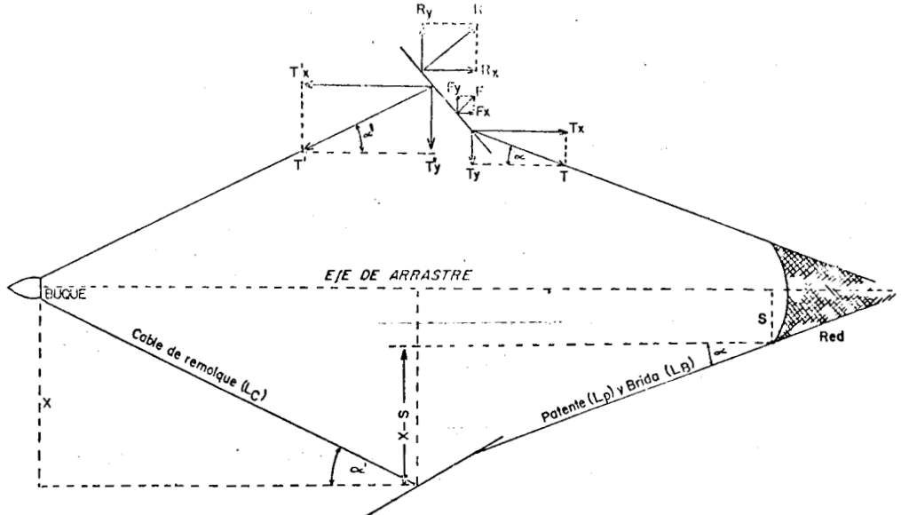

 |  |  |  | Superfici
 |  |  | Angulo de | Porton |  |  | Resistencia | Abertura
 | Velocidad |  | Ataque | S | CD | CL | Rd | Fdy | RN Estandar | RN Modificada | Edx | Edx | Edy | Edy | DPA | DPA
 | Nudos | [m/s] | Porton (°) | [m2] | adimensional | adimensional | [kgf] | [kgf] | [kgf] | [kgf] | Estandar | Modificada | Estandar | Modificada | Estandar | Modificada
 | 1 | 0.5144 | 32 | 1.8 | 0.71 | 0.93 | 17.7 | 23.2 | 422.36 | 413.45 | 0.08 | 0.09 | 0.11 | 0.11 | 6 | 6
 | 1.5 | 0.7716 | 32 | 1.8 | 0.71 | 0.93 | 39.8 | 52.2 | 631.53 | 618.20 | 0.13 | 0.13 | 0.17 | 0.17 | 9 | 9
 | 2 | 1.0288 | 32 | 1.8 | 0.71 | 0.93 | 70.8 | 92.7 | 914.90 | 895.59 | 0.15 | 0.16 | 0.20 | 0.21 | 11 | 11
 | 2.5 | 1.286 | 32 | 1.8 | 0.71 | 0.93 | 110.6 | 144.9 | 1266.33 | 1239.60 | 0.17 | 0.18 | 0.23 | 0.23 | 12 | 12
 | 3 | 1.5432 | 32 | 1.8 | 0.71 | 0.93 | 159.3 | 208.6 | 1680.32 | 1644.86 | 0.19 | 0.19 | 0.25 | 0.25 | 13 | 13 |  |  | Velocidad | AH Fridman
 | 3.5 | 1.8004 | 32 | 1.8 | 0.71 | 0.93 | 216.8 | 284.0 | 2151.97 | 2106.55 | 0.20 | 0.21 | 0.26 | 0.27 | 14 | 14 |  |  | Nudos | [m]
 | 4 | 2.0576 | 32 | 1.8 | 0.71 | 0.93 | 283.2 | 370.9 | 2676.86 | 2620.37 | 0.21 | 0.22 | 0.28 | 0.28 | 14 | 14 |  |  | 1 | 6 |  |  |  |  | 13.00 | [m]
 | 4.5 | 2.3148 | 32 | 1.8 | 0.71 | 0.93 | 358.4 | 469.4 | 3251.02 | 3182.41 | 0.22 | 0.23 | 0.29 | 0.30 | 15 | 15 |  |  | 1.5 | 9
 | 5 | 2.572 | 32 | 1.8 | 0.71 | 0.93 | 442.5 | 579.6 | 3870.86 | 3789.17 | 0.23 | 0.23 | 0.30 | 0.31 | 16 | 16 |  |  | 2 | 11
 |  |  |  |  |  |  |  |  |  |  |  |  |  |  |  |  |  |  | 2.5 | 12
 |  |  |  |  |  |  | Calculo de la fuerza de expancion (Ry=L=Fy) y resistencia (Tx=D=RD) |  |  |  |  |  |  |  |  |  |  |  | 3 | 13 |  |  |  |  | 13.00 | [m]
 | Datos de maniobra |  |  |  |  |  |  |  |  |  |  |  |  |  |  |  |  |  | 3.5 | 14
 | Profundidad (d) |  |  | 40 | [m] |  |  | Relacion cable filado profundidad |  |  |  |  |  |  |  |  |  |  | 4 | 14
 | Cable Filado (Ls) |  |  | 200 | [m] |  |  |  |  |  |  |  |  |  |  |  |  |  | 4.5 | 15
 | Proyección Horizontal del cable filado (Lsh) |  |  |  |  |  |  | Relación = | 5 | a | 1 |  |  |  |  |  |  |  | 5 | 16 |  |  |  | = | 14 | [m]
 | Poca profundidad |  | Lsh= 0,95 x Ls = |  | 190 | [m]
 | Mayor profundidad |  | Lsh= 0,85 x Ls = |  | 170 | [m]

 | Largo de la red sin la bolsa (LR) = |  |  | 32.68 | [m]
 | U1 |  |  | 0.5
 | U2 |  |  | 0.87
 | LRTrabajando |  |  | 28.4316 | [m]
 | Largo de viento o brida (Lnc) |  |  | 18 | [m]

 |  |  |  |  |  |  |  |  |  | Estandar | Modificada
 |  |  |  |  |  |  |  |  |  | FRIDMAN | FRIDMAN |  |  |  |  |  |  |  |  | Velocidad | Distancia entre portones
 | Velocidad |  | Profundidad | Cable Filado | Lsh | LRTrabajando | Lnc | Yn Estandar | Yn Modificada | 2Yn=Dpa | 2Yn=Dpa | Distancia entre portones |  |  |  |  |  |  |  | Nudos | [m]
 | Nudos | [m/s] | [m] | [m] | [m] | [m] | [m] | [m] |  | [m] | [m] | [m] |  |  |  |  |  |  |  | 1 | 13.6
 | 1 | 0.51 | 40 | 200 | 190 | 28.4 | 18 | 2.9 | 2.9 | 6 | 6 | 13.6 |  |  |  |  |  |  |  | 1.5 | 20.5
 | 1.5 | 0.77 | 40 | 200 | 190 | 28.4 | 18 | 4.3 | 4.3 | 9 | 9 | 20.5 |  |  |  |  |  |  |  | 2 | 25.0
 | 2 | 1.03 | 40 | 200 | 190 | 28.4 | 18 | 5.3 | 5.3 | 11 | 11 | 25.0 |  |  |  |  |  |  |  | 2.5 | 28.2
 | 2.5 | 1.29 | 40 | 200 | 190 | 28.4 | 18 | 6.0 | 6.0 | 12 | 12 | 28.2 |  |  |  |  |  |  |  | 3 | 30.6
 | 3 | 1.54 | 40 | 200 | 190 | 28.4 | 18 | 6.5 | 6.5 | 13 | 13 | 30.6 |  |  |  |  |  |  |  | 3.5 | 32.5
 | 3.5 | 1.80 | 40 | 200 | 190 | 28.4 | 18 | 6.9 | 6.9 | 14 | 14 | 32.5 |  |  |  |  |  |  |  | 4 | 34.1
 | 4 | 2.06 | 40 | 200 | 190 | 28.4 | 18 | 7.2 | 7.2 | 14 | 14 | 34.1 |  |  |  |  |  |  |  | 4.5 | 35.5
 | 4.5 | 2.31 | 40 | 200 | 190 | 28.4 | 18 | 7.5 | 7.5 | 15 | 15 | 35.5 |  |  |  |  |  |  |  | 5 | 36.8
 | 5 | 2.57 | 40 | 200 | 190 | 28.4 | 18 | 7.8 | 7.8 | 16 | 16 | 36.8

CALCULO DE LA DISTANCIA ENTRE PUNTAS DE ALAS (DPA)

 | Burlon, Relinga Inferior (m) |  |  | 33.3 |  |  | Distancia entre puntas de alas (DPA)
 | Distancia entre portones (Ds) |  |  | 32.5
 | Pies de Gallo (PG) [m] |  |  | 2.3 |  |  |  |  |  |  | 13.00 | [m]
 | Alargue de pie de gallo (APG) [m] |  |  | 0
 | Patentes (Pa) [m] |  |  | 25
 | Viento o Brida Superior (Vs) [m] |  |  | 18

CALCULO DE LA DISTANCIA ENTRE PUNTAS DE ALAS (DPA)

 | Distancia entre portones (Ds) |  |  | 32.5
 | Largo total (dorso) sin la bolsa [m] |  |  | 32.68 |  |  | Distancia entre puntas de alas (DPA)
 | U1 |  |  | 0.5
 | U2 |  |  | 0.87
 | LRTrabajando |  |  | 28.43 |  |  |  |  |  |  | 13.00 | [m]
 | Pies de Gallo (PG) [m] |  |  | 2.3
 | Alargue de pie de gallo (APG) [m] |  |  | 0
 | Patentes (Pa) [m] |  |  | 25
 | Viento o Brida Superior (Vs) [m] |  |  | 18

 |  |  |  | Estandar | Modificada
Largo total (vientre) Incluida la bolsa (b) [m] |  |  |  | 42.68 | 41.68 |  |  | Distancia entre puntas de alas (DPA) |  |  | 14 | [m]
U2 |  |  |  | 0.87 | 0.87
Angulo promedio |  |  |  | 10.6 | 10.6

CALCULO DE LA AVERTURA VERTICAL DE LA RED (AV)

Av UTILIZANDO UN PORCENTAJE (J.Prado y P.Y.Dremiere) |  |  |  |  |  |  |  |  | Av UTILIZANDO UN PORCENTAJE (A.IZZO- INIDEP)
 |  |  |  |  |  |  |  |  | Av 4,35% | 1.94 | [m]
Circunferencia Maxima a malla estirada (a) |  |  |  |  | 44.64 |  |  |  | Av 5% | 2.23 | [m]
 |  |  |  |  |  |  |  |  | Av 6% | 2.68 | [m] |  |  |  |  |  | Resumen AV
 | Red de fondo con poca avertura vertical |  |  |  | 2.46 | [m] | 5.50% |  | Av 7% | 3.12 | [m] |  |  |  |  |  | Prado y Dremiere |  | RF Poca AV |  | RF Mucha AV |  | Rmarisquera
 | Red de fondo con mucha avertura vertical |  |  |  | 2.90 | [m] | 6.50% |  |  |  |  |  |  |  |  |  |  |  | 2.46 |  | 2.9 |  | 2.9
 | Red marisquera plana o semi balon |  |  |  | 2.90 | [m] | 6.50% |  |  |  |  |  |  |  |  |  | Izzo (INIDEP) |  | AV 4,35% | AV 5% | AV 6% | AV 7%
 |  |  |  |  |  |  |  |  |  |  |  |  |  |  |  |  |  |  | 1.94 | 2.23 | 2.68 | 3.12
 |  |  |  |  |  |  |  |  |  |  |  |  |  |  |  |  | Suzuki (JICA1982) |  | AV
 |  |  |  |  |  |  |  |  | Av UTILIZANDO RN Y LA FLOTACIÓN (BARANOV Y FRIDMAN) |  |  |  |  |  |  |  |  |  | 1.98
Av Según NAOMICHI SUZUKI (JICA 1982) |  |  |  |  |  |  |  |  |  |  |  |  |  |  |  |  | Martini (ENP) |  | AV
 |  |  |  |  |  |  |  |  |  |  |  |  |  |  |  |  |  |  | 2.196
Circunferencia Maxima a malla estirada (a) |  |  |  |  | 44.64 |  |  |  |  |  |  |  |  |  |  |  |  | Estandar | Modificada
 |  |  |  |  |  |  |  |  |  |  |  |  |  |  |  |  | Velocidad | FRIDMAN | FRIDMAN
 |  | Av= | 1.98 |  |  |  |  |  |  |  |  |  |  |  |  |  | Nudos | Av [m] | Av[m]
 |  |  |  |  |  |  |  |  |  |  |  |  |  |  |  |  | 1 | 4.61 | 4.69
 |  |  |  |  |  |  |  |  |  |  |  |  |  |  |  |  | 1.5 | 3.30 | 3.36
 |  |  |  |  |  |  |  |  |  |  |  |  |  |  |  |  | 2 | 2.47 | 2.51
 |  |  |  |  |  |  |  |  |  |  |  |  |  |  |  |  | 2.5 | 1.95 | 1.98
Av según Martini nivel 2 (Artes y Métodos de pesca) |  |  |  |  |  |  |  |  |  | Lima, Relinga Superior (L) |  |  |  | 28.7 |  |  | 3 | 1.62 | 1.64
 |  |  |  |  |  |  |  |  |  | Flotación Total (Ffz) |  |  |  | 35 |  |  | 3.5 | 1.40 | 1.41
 |  |  |  |  |  |  |  |  |  | Dan leno (BDANLENo) o Triangulo (Boomerang) [m] |  |  |  | 0.6 |  |  | 4 | 1.24 | 1.26
 |  |  |  |  |  |  |  |  |  | Viento o Brida Superior (Vs) [m] |  |  |  | 18 |  |  | 4.5 | 1.13 | 1.14
donde: |  |  |  |  |  |  |  |  |  | DISTANCIA ENTRE PUNTAS DE ALAS (DPA) |  |  |  | 13.0 | Redondeo |  | 5 | 1.04 | 1.05
N° mallas DV: cantidad de mallas del borde superior de la circunferencia del 1° paño del dorso y el vientre |  |  |  |  |  |  |  |  |  | DPA/L |  |  |  | 0.45 | 0.45 |  |  | PROMEDIO AV
MR: mallas relingadas en los bordes de union de paños superior e inferior |  |  |  |  |  |  |  |  |  | Catenaria (fL/L) |  |  |  | 0.216 |  |  |  | 2.09 | 2.12
Mallero: tamaño de la malla estirada |  |  |  |  |  |  |  |  |  | Flecha de la lima (fL) |  |  |  | 6.2

 |  |  | DV= | 44.64 |  |  |  |  |  |  |  |  |  | Estandar | Modificada
 |  |  | MR= | 12 |  |  |  |  | Velocidad | RN Estándar | RN Modificada | α Estandar | α Modificada | FRIDMAN | FRIDMAN
 |  |  |  |  |  |  |  |  | Nudos | Ton | Ton | [°] | [°] | Av [m] | Av[m]
 |  |  | Av= | 2.196 |  |  |  |  | 1 | 422.4 | 413.4 | 9.54 | 9.74 | 4.61 | 4.69
 |  |  |  |  |  |  |  |  | 1.5 | 631.5 | 618.2 | 6.41 | 6.55 | 3.30 | 3.36
 |  |  |  |  |  |  |  |  | 2 | 914.9 | 895.6 | 4.43 | 4.53 | 2.47 | 2.51
 |  |  |  |  |  |  |  |  | 2.5 | 1266.3 | 1239.6 | 3.21 | 3.28 | 1.95 | 1.98
 |  |  |  |  |  |  |  |  | 3 | 1680.3 | 1644.9 | 2.42 | 2.47 | 1.62 | 1.64
 |  |  |  |  |  |  |  |  | 3.5 | 2152.0 | 2106.6 | 1.89 | 1.93 | 1.40 | 1.41
 |  |  |  |  |  |  |  |  | 4 | 2676.9 | 2620.4 | 1.52 | 1.55 | 1.24 | 1.26
 |  |  |  |  |  |  |  |  | 4.5 | 3251.0 | 3182.4 | 1.25 | 1.28 | 1.13 | 1.14
 |  |  |  |  |  |  |  |  | 5 | 3870.9 | 3789.2 | 1.05 | 1.07 | 1.04 | 1.05
 |  |  |  |  |  |  |  |  |  |  |  |  |  | PROMEDIO AV
 |  |  |  |  |  |  |  |  |  |  |  |  |  | 2.09 | 2.12

Dimensiones de la Red
Plano de red FAO A3
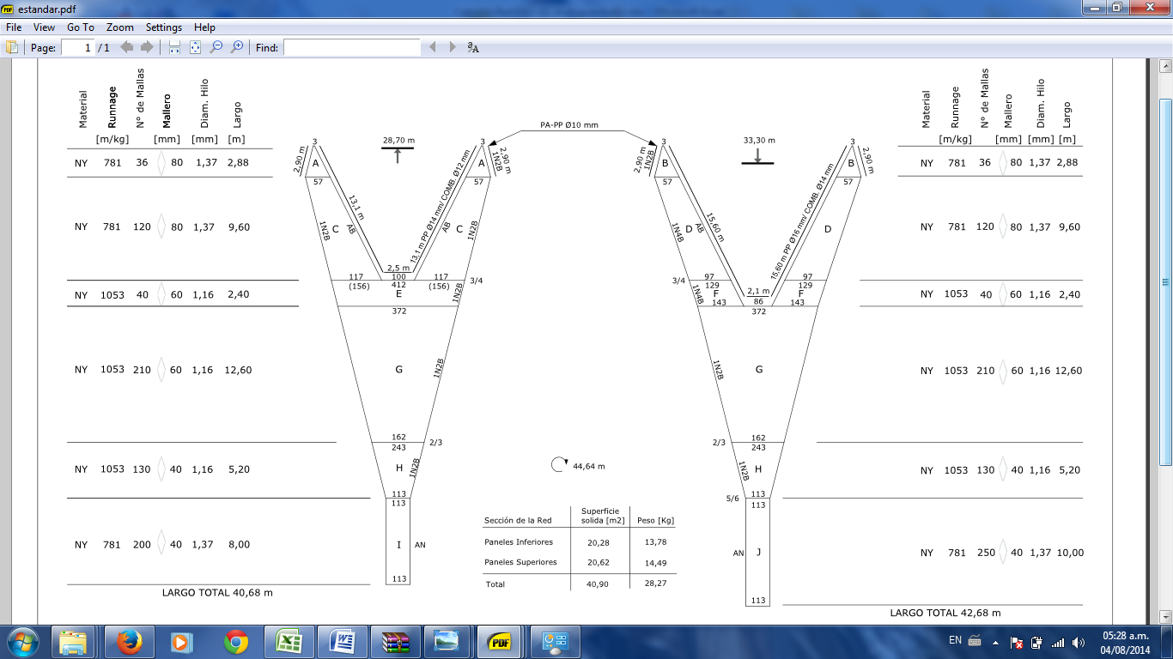

DIMENSIONES DE LA RED
 | RED FAO A-3 |  |  |  | Estándar | Modificada
 | Lima, Relinga Superior (L) |  |  |  | 28.70
 | Burlon, Relinga Inferior (m) |  |  |  | 33.30
 | Largo total (vientre) Incluida la bolsa (b) [m] |  |  |  | 42.68 | 41.68
 | Largo total (dorso) sin la bolsa [m] |  |  |  | 32.68 | 32.68
 | Circunferencia Maxima a malla estirada (a) |  |  |  | 44.64
 | Ala superior (c) |  |  |  | 12.48
 | Ala inferior (d) |  |  |  | 14.88
 | Dorso o vientre (e) |  |  |  | 12.6
 | Bolsa (f) |  |  |  | 8
 | Square (d-c) |  |  |  | 2.4
 | Angulo de ataque horizontal (α) |  |  |  | 10.6 | 10.6
 | Indice de filtración (d/l) |  |  |  | 0.021 | 0.019
 | Superficie solida ocupada por el hilo [m2] |  |  |  | 40.90 | 40.03
 | Superficie de acuerdo a la razon armadura [m2] |  |  |  | 315.57 | 307.14
 | Peso de la Red sin aparejar [Kg] |  |  |  | 28.27 | 22.95
 | Abertura Vertical (AV) [m] |  |  |  | 1.98 | 1.98
 | Abertura Horizontal (AH) [m] |  |  |  | 13
 | Profundidad de trabajo [m] |  |  |  | 40
 | Flotación Total (Ft) [kgf] |  |  |  | 36
 | Dan leno (BDANLENo) o Triangulo (Boomerang) [m] |  |  |  | 0.6 | 0.6
 | Patentes (Pa) [m] |  |  |  | 25 | 25 | 20 a 70
 | Pies de Gallo (PG) [m] |  |  |  | 2.3 | 2.3
 | Alargue de pie de gallo (APG) [m] |  |  |  | 0
 | Viento o Brida Superior (Vs) [m] |  |  |  | 18 | 18
 | Viento o Brida Inferior (Vi) [m] |  |  |  | 17 | 17
 | Diametro del cable de remolque [mm] |  |  |  | 12
 | Cable de remolque filado [m] cada lado |  |  |  | 200

FACTOR LARGO (FL)

Formula del Dr. Akio Fujiishi, Shimonseki University of Fisheries

 |  | Red: |  |  | FAO A-3
 |  | Lima [metros] |  |  | 28.698
 |  | Burlon [metros] |  |  | 33.3
 |  | Mallas en profundidad del Square |  |  | 40
 |  | Mallero [mm] |  |  | 60

 |  | FLARGO= | 1.006 | Adimensional

CIRCUNFERENCIA DE PESCA DE LA RED |  |  |  |  | FAO A-3

 |  | FC= | 44.64 | metros

LARGO DEL CUERPO DE LA RED |  |  |  |  | FAO A-3

 |  | LCUERPO= | 17.8 | metros

RELACION ENTRE LA FC Y EL CUERPO DE LA RED |  |  |  |  | FAO A-3

 | Relacion Cte= |  | 2.5078651685 | Adimensional

PROPORCIONES ELEMENTALES SEGÚN EL Dr. NOMURA

 |  | FAO A-3 |  | Red de Fondo 2 caras
 | l/m | 0.86 |  | 0.74
 | l/b | 0.67 |  | 0.62
 | m/b | 0.78 |  | 0.83
 | a/b | 1.05 |  | 1.07
 | c/b | 0.29 |  | 0.27
 | d/b | 0.35 |  | 0.4
 | e/b | 0.30 |  | 0.41
 | f/b | 0.19 |  | 0.21
 | (d-c)/b | 0.06 |  | 0.11

Calculo de Relingas (Burlon y Lima) - Martini nivel 2

Lima, Relinga Superior (L)

 | L ala= | 12.48 |  | L bocana= | 3

 | Embando= | 1.05 |  | Embando= |  | 0.83
 | L ala corregido= | 13.1 |  | L bocana corregido |  | 2.5

Burlon, Relinga Inferior (m)

 | m ala= | 14.88 |  | m bocana= | 2.58

 | Embando= | 1.05 |  | Embando= |  | 0.83
 | m ala corregido= | 15.6 |  | L bocana corregido |  | 2.1

 | Calculo del Refuezo de las puntas de ala

 | m punta de ala= | 2.88

 | Embando= | 1

Resistencia de la RED
 | CALCULO DE LA RESISTENCIA DE LA RED
 | TAUTI, NOMURA, Y SHU (1974), para redes de dos caras

TAUTI, NOMURA, SHU (1974)
 | Indice de filtración (Ø Hilo/ mL) estándar = |  |  | 0.021
 | Indice de filtración (Ø Hilo/ mL) modif = |  |  | 0.019
 | Circunferencia Total a malla estirada (a) = |  |  | 44.64
 | Velocidad (v) en [m/seg]

 | Velocidad |  | RN estándar | RN modificada
 | Nudos | [m/s] | Ton | Ton
 | 1 | 0.51 | 0.44 | 0.40
 | 1.5 | 0.77 | 0.79 | 0.72
 | 2 | 1.03 | 1.19 | 1.09
 | 2.5 | 1.29 | 1.65 | 1.51
 | 3 | 1.54 | 2.15 | 1.96
 | 3.5 | 1.80 | 2.69 | 2.46
 | 4 | 2.06 | 3.26 | 2.98
 | 4.5 | 2.31 | 3.87 | 3.54
 | 5 | 2.57 | 4.50 | 4.12

 | CALCULO DE LA RESISTENCIA DE LA RED según TAUTI

 |  |  |  |  | rs= lima o relinga superior= |  |  | 28.698
 |  |  |  |  | ri= Burlon o relinga inferior= |  |  | 33.3

 | Velocidad |  | RN Estándar | RN modificada |  |  |  |  | Velocidad |  | RN Estándar | RN Modificada
 | Nudos | [m/s] | Ton | Ton |  |  |  |  | Nudos | [m/s] | Ton | Ton
 | 1 | 0.51 | 0.12 | 0.11 |  |  |  |  | 1 | 0.51 | 0.16 | 0.14
 | 1.5 | 0.77 | 0.26 | 0.24 |  |  |  |  | 1.5 | 0.77 | 0.35 | 0.32
 | 2 | 1.03 | 0.46 | 0.42 |  |  |  |  | 2 | 1.03 | 0.62 | 0.57
 | 2.5 | 1.29 | 0.72 | 0.66 |  |  |  |  | 2.5 | 1.29 | 0.98 | 0.89
 | 3 | 1.54 | 1.04 | 0.95 |  |  |  |  | 3 | 1.54 | 1.40 | 1.28
 | 3.5 | 1.80 | 1.42 | 1.30 |  |  |  |  | 3.5 | 1.80 | 1.91 | 1.75
 | 4 | 2.06 | 1.85 | 1.70 |  |  |  |  | 4 | 2.06 | 2.50 | 2.28
 | 4.5 | 2.31 | 2.35 | 2.15 |  |  |  |  | 4.5 | 2.31 | 3.16 | 2.89
 | 5 | 2.57 | 2.90 | 2.65 |  |  |  |  | 5 | 2.57 | 3.90 | 3.57

TAUTI Relinga Inferior
TAUTI Relinga Superior

Dr. Koyama (1974)
 | Dr. KOYAMA (1974)
 | Circunferencia Total a malla estirada (a) = |  |  | 44.64
 | Largo total incluido la bolsa estandar (b)= |  |  | 42.68
 | Largo total incluido la bolsa modificada (b)= |  |  | 41.68

 | Velocidad |  | RN Estándar | RN Modificada
 | Nudos | [m/s] | Ton | Ton
 | 1 | 0.51 | 0.17 | 0.15
 | 1.5 | 0.77 | 0.39 | 0.34
 | 2 | 1.03 | 0.69 | 0.61
 | 2.5 | 1.29 | 1.07 | 0.96
 | 3 | 1.54 | 1.54 | 1.38
 | 3.5 | 1.80 | 2.10 | 1.88
 | 4 | 2.06 | 2.75 | 2.45
 | 4.5 | 2.31 | 3.48 | 3.10
 | 5 | 2.57 | 4.29 | 3.83

 | Dr. KOYAMA (1984)

Dr. Koyama (1984)
Largo total sin la bolsa (Estándar)= |  |  | 32.68
Largo total sin la bolsa (Modificada)= |  |  | 32.68

 | Velocidad | RN Estándar | RN Modificada
 | Nudos | Ton | Ton
 | 1 | 0.25 | 0.23
 | 1.5 | 0.56 | 0.51
 | 2 | 0.99 | 0.91
 | 2.5 | 1.55 | 1.42
 | 3 | 2.23 | 2.04
 | 3.5 | 3.04 | 2.78
 | 4 | 3.97 | 3.63
 | 4.5 | 5.03 | 4.60
 | 5 | 6.21 | 5.68

Dr. HAMURO (Tokio Fisheries University)

Dr. Hamuro
Superficie de Trabajo (ST) Estándar= |  |  | 315.57
Superficie de Trabajo (ST) Modificada= |  |  | 307.14
Angulo de ataque horizontal (α)= |  |  | 10.6
Seno (α)= |  |  | 0.189

 | Velocidad |  | RN Estándar | RN Modificada
 | Nudos | [m/s] | Ton | Ton
 | 1 | 0.51 | 0.06 | 0.06
 | 1.5 | 0.77 | 0.14 | 0.14
 | 2 | 1.03 | 0.26 | 0.25
 | 2.5 | 1.29 | 0.40 | 0.39
 | 3 | 1.54 | 0.58 | 0.56
 | 3.5 | 1.80 | 0.79 | 0.77
 | 4 | 2.06 | 1.03 | 1.00
 | 4.5 | 2.31 | 1.30 | 1.26
 | 5 | 2.57 | 1.60 | 1.56

Dr. NOMURA (1981)

Dr. Nomura (1981)
 | Velocidad |  | NHP 150 HP | NHP 180 HP
 | Nudos | [m/s] | Ton | Ton
 | 1 | 0.51 | 2.10 | 2.52
 | 1.5 | 0.77 | 1.40 | 1.68
 | 2 | 1.03 | 1.05 | 1.26
 | 2.5 | 1.29 | 0.84 | 1.01
 | 3 | 1.54 | 0.70 | 0.84
 | 3.5 | 1.80 | 0.60 | 0.72
 | 4 | 2.06 | 0.52 | 0.63
 | 4.5 | 2.31 | 0.47 | 0.56
 | 5 | 2.57 | 0.42 | 0.50

A.J. REID (1977)
Formula de A. J. REID (1977) para redes pelagicas
 | Superficie solida ocupada por el hilo (Ss) Estándar= |  |  |  | 40.90
 | Superficie solida ocupada por el hilo (Ss) Modificada= |  |  |  | 40.03

 | Velocidad | RN Estándar | RN Modificada
 | Nudos | Ton | Ton
 | 1 | 0.24 | 0.24
 | 1.5 | 0.54 | 0.53
 | 2 | 0.96 | 0.94
 | 2.5 | 1.50 | 1.47
 | 3 | 2.17 | 2.12
 | 3.5 | 2.95 | 2.89
 | 4 | 3.85 | 3.77
 | 4.5 | 4.87 | 4.77
 | 5 | 6.02 | 5.89

FORMULA DE J.H.B. ROBERTSON (1981) para redes semipelagicas

Robertson (1981)
 | Superficie solida ocupada por el hilo (Ss) Estándar= |  |  |  | 40.90
 | Superficie solida ocupada por el hilo (Ss) Modificada= |  |  |  | 40.03

 | Velocidad | RN Estándar | RN Modificada
 | Nudos | Ton | Ton
 | 1 | 0.38 | 0.37
 | 1.5 | 0.65 | 0.64
 | 2 | 0.94 | 0.92
 | 2.5 | 1.24 | 1.21
 | 3 | 1.53 | 1.50
 | 3.5 | 1.83 | 1.80
 | 4 | 2.14 | 2.09
 | 4.5 | 2.44 | 2.39
 | 5 | 2.75 | 2.69

FORMULA DE MAC. LENNAN (1981) Redes de fondo hilo de polietileno

Mac. Lennan (1981)
 | Superficie solida ocupada por el hilo (Ss) Estándar= |  |  |  | 40.90
 | Superficie solida ocupada por el hilo (Ss) Modificada= |  |  |  | 40.03

 | Velocidad | RN Estándar | RN Modificada
 | Nudos | Ton | Ton
 | 1 | 0.42 | 0.41
 | 1.5 | 0.63 | 0.62
 | 2 | 0.92 | 0.90
 | 2.5 | 1.27 | 1.24
 | 3 | 1.68 | 1.65
 | 3.5 | 2.15 | 2.11
 | 4 | 2.68 | 2.62
 | 4.5 | 3.25 | 3.18
 | 5 | 3.87 | 3.79

MARINE LABORATORY ABERDEEN Demersal Polietileno

 | Superficie solida ocupada por el hilo (Ss) Estándar= |  |  |  | 40.90
 | Superficie solida ocupada por el hilo (Ss) Modificada= |  |  |  | 40.03
Aberdeen DP
 | Velocidad | RN Estándar | RN Modificada
 | Nudos | Ton | Ton
 | 1 | 0.42 | 0.41
 | 1.5 | 0.63 | 0.62
 | 2 | 0.91 | 0.90
 | 2.5 | 1.27 | 1.24
 | 3 | 1.68 | 1.64
 | 3.5 | 2.15 | 2.11
 | 4 | 2.68 | 2.62
 | 4.5 | 3.25 | 3.18
 | 5 | 3.87 | 3.79

MARINE LABORATORY ABERDEEN Pelagica Nylon

Aberdeen PN
 | Superficie solida ocupada por el hilo (Ss) Estándar= |  |  |  | 40.90
 | Superficie solida ocupada por el hilo (Ss) Modificada= |  |  |  | 40.03

 | Velocidad | RN Estándar | RN Modificada
 | Nudos | Ton | Ton
 | 1 | 0.35 | 0.35
 | 1.5 | 0.79 | 0.78
 | 2 | 1.41 | 1.38
 | 2.5 | 2.19 | 2.15
 | 3 | 3.15 | 3.08
 | 3.5 | 4.28 | 4.19
 | 4 | 5.57 | 5.46
 | 4.5 | 7.04 | 6.89
 | 5 | 8.67 | 8.49

Dr. FRIDMAN (1973)

Dr. Fridman (1973)
 | Indice de filtración (Ø Hilo/ mL) estándar = |  |  |  | 0.021
 | Indice de filtración (Ø Hilo/ mL) modif = |  |  |  | 0.019
 | Superficie de Trabajo (ST) Estándar= |  |  |  | 315.57
 | Superficie de Trabajo (ST) Modificada= |  |  |  | 307.14
 | Angulo de ataque horizontal (α)= |  |  |  | 10.6

 | Velocidad |  | RN Estándar | RN Modificada
 | Nudos | [m/s] | Ton | Ton
 | 1 | 0.51 | 0.17 | 0.16
 | 1.5 | 0.77 | 0.38 | 0.37
 | 2 | 1.03 | 0.68 | 0.65
 | 2.5 | 1.29 | 1.06 | 1.02
 | 3 | 1.54 | 1.53 | 1.46
 | 3.5 | 1.80 | 2.09 | 1.99
 | 4 | 2.06 | 2.73 | 2.60
 | 4.5 | 2.31 | 3.45 | 3.29
 | 5 | 2.57 | 4.26 | 4.07

DICKSON
 | Indice de filtración (Ø Hilo/ mL) estándar = |  |  |  | 0.021
 | Indice de filtración (Ø Hilo/ mL) modif = |  |  |  | 0.019
 | Superficie de Trabajo (ST) Estándar= |  |  |  | 315.566 | [m2]
 | Superficie de Trabajo (ST) Modificada= |  |  |  | 307.145 | [m2]
Dickson
 | Conversión de 1 m2 = |  |  |  | 10.76 | [Pie2]
 | Superficie de Trabajo (ST) Estándar= |  |  |  | 3395.485 | [Pie2]
 | Superficie de Trabajo (ST) Modificada= |  |  |  | 3304.879 | [Pie2]

 | Velocidad | AH | AV | RN Estandar | RN Modificada
 | Nudos | [m] | [m] | Ton | Ton
 | 1 | 6 | 4.61 | 0.646 | 0.591
 | 1.5 | 9 | 3.30 | 0.694 | 0.635
 | 2 | 11 | 2.47 | 0.636 | 0.582
 | 2.5 | 12 | 1.95 | 0.567 | 0.518
 | 3 | 13 | 1.62 | 0.510 | 0.466
 | 3.5 | 14 | 1.40 | 0.467 | 0.427
 | 4 | 14 | 1.24 | 0.435 | 0.398
 | 4.5 | 15 | 1.13 | 0.412 | 0.377
 | 5 | 16 | 1.04 | 0.395 | 0.361

RESULTADOS DE CALCULO DE RESISTENCIA DE LA RED [Ton] SEGÚN DISTINTOS AUTORES

 | RED FAO A3 Estandar
 |  | Tauti, | TAUTI |  | Koyama | Koyama | Hamuro | Dr. NOMURA (1981) |  | Reid | Robertson | Mac. | Aberdeen | Aberdeen | Fridman | Dickson | Promedio | DYNAMIT
 |  | Nomura, Shu. |  |  | 1974 | 1984 |  |  |  |  |  | Lennan | Demersal | Pelagica |  |  | De calculos
Velocidad |  | RN estándar |  |  |  |  |  | NHP 150 HP | NHP 180 HP | RN Estándar
Nudos | [m/s] | Ton
1 | 0.514 | 0.437 | 0.116 | 0.156 | 0.172 | 0.248 | 0.064 | 2.100 | 2.519 | 0.241 | 0.380 | 0.422 | 0.422 | 0.353 | 0.170 | 0.646 | 0.554 | 0.3306
1.5 | 0.772 | 0.786 | 0.261 | 0.351 | 0.386 | 0.559 | 0.144 | 1.400 | 1.680 | 0.542 | 0.654 | 0.632 | 0.632 | 0.793 | 0.383 | 0.694 | 0.660 | 0.476
2 | 1.029 | 1.193 | 0.464 | 0.624 | 0.687 | 0.993 | 0.257 | 1.050 | 1.260 | 0.963 | 0.941 | 0.915 | 0.915 | 1.407 | 0.681 | 0.636 | 0.866 | 0.7043
2.5 | 1.286 | 1.649 | 0.725 | 0.976 | 1.073 | 1.552 | 0.401 | 0.840 | 1.008 | 1.504 | 1.235 | 1.267 | 1.266 | 2.193 | 1.065 | 0.567 | 1.155 | 0.9673
3 | 1.543 | 2.148 | 1.043 | 1.405 | 1.545 | 2.235 | 0.578 | 0.700 | 0.840 | 2.166 | 1.533 | 1.681 | 1.680 | 3.150 | 1.533 | 0.510 | 1.516 | 1.3313
3.5 | 1.800 | 2.685 | 1.420 | 1.912 | 2.102 | 3.042 | 0.786 | 0.600 | 0.720 | 2.948 | 1.834 | 2.153 | 2.152 | 4.277 | 2.087 | 0.467 | 1.946 | 1.7519
4 | 2.058 | 3.259 | 1.855 | 2.497 | 2.746 | 3.973 | 1.027 | 0.525 | 0.630 | 3.851 | 2.137 | 2.678 | 2.677 | 5.574 | 2.725 | 0.435 | 2.439 | 2.2087
4.5 | 2.315 | 3.866 | 2.347 | 3.161 | 3.476 | 5.029 | 1.300 | 0.467 | 0.560 | 4.874 | 2.441 | 3.252 | 3.251 | 7.038 | 3.449 | 0.412 | 2.995 | 2.7845
5 | 2.572 | 4.504 | 2.898 | 3.902 | 4.291 | 6.208 | 1.604 | 0.420 | 0.504 | 6.017 | 2.745 | 3.872 | 3.871 | 8.668 | 4.258 | 0.395 | 3.611 | 3.3718

 |  | Tauti, | TAUTI |  | Koyama | Koyama | Hamuro | Dr. NOMURA (1981) |  | Reid | Robertson | Mac. | Aberdeen | Aberdeen | Fridman | Dickson | Promedio | DYNAMIT
 |  | Nomura, Shu. |  |  | 1974 | 1984 |  |  |  |  |  | Lennan | Demersal | Pelagica |  |  | de calculos
Velocidad |  | RN estándar |  |  |  |  |  | NHP 150 HP | NHP 180 HP | RN Estándar
Nudos | [m/s] | Ton
1 | 0.5144 | 0.40 | 0.11 | 0.14 | 0.15 | 0.23 | 0.06 | 2.100 | 2.519 | 0.24 | 0.37 | 0.41 | 0.41 | 0.35 | 0.16 | 0.591 | 0.550 | 0.3306
1.5 | 0.7716 | 0.72 | 0.24 | 0.32 | 0.34 | 0.51 | 0.14 | 1.400 | 1.680 | 0.53 | 0.64 | 0.62 | 0.62 | 0.78 | 0.37 | 0.635 | 0.636 | 0.476
2 | 1.0288 | 1.09 | 0.42 | 0.57 | 0.61 | 0.91 | 0.25 | 1.050 | 1.260 | 0.94 | 0.92 | 0.90 | 0.90 | 1.38 | 0.65 | 0.582 | 0.829 | 0.7043
2.5 | 1.286 | 1.51 | 0.66 | 0.89 | 0.96 | 1.42 | 0.39 | 0.840 | 1.008 | 1.47 | 1.21 | 1.24 | 1.24 | 2.15 | 1.02 | 0.518 | 1.101 | 0.9673
3 | 1.5432 | 1.96 | 0.95 | 1.28 | 1.38 | 2.04 | 0.56 | 0.700 | 0.840 | 2.12 | 1.50 | 1.65 | 1.64 | 3.08 | 1.46 | 0.466 | 1.444 | 1.3313
3.5 | 1.8004 | 2.46 | 1.30 | 1.75 | 1.88 | 2.78 | 0.77 | 0.600 | 0.720 | 2.89 | 1.80 | 2.11 | 2.11 | 4.19 | 1.99 | 0.427 | 1.850 | 1.7519
4 | 2.0576 | 2.98 | 1.70 | 2.28 | 2.45 | 3.63 | 1.00 | 0.525 | 0.630 | 3.77 | 2.09 | 2.62 | 2.62 | 5.46 | 2.60 | 0.398 | 2.317 | 2.2087
4.5 | 2.3148 | 3.54 | 2.15 | 2.89 | 3.10 | 4.60 | 1.26 | 0.467 | 0.560 | 4.77 | 2.39 | 3.18 | 3.18 | 6.89 | 3.29 | 0.377 | 2.844 | 2.7845
5 | 2.572 | 4.12 | 2.65 | 3.57 | 3.83 | 5.68 | 1.56 | 0.420 | 0.504 | 5.89 | 2.69 | 3.79 | 3.79 | 8.49 | 4.07 | 0.361 | 3.427 | 3.3718
 |  | 2.09 | 1.13 | 1.52 | 1.64 | 2.42 | 0.67 | 0.90 | 1.08 | 2.51 | 1.51 | 1.84 | 1.83 | 3.64 | 1.73 | 0.48 | 1.67 | 1.55

Resumen de Resistencias de La Red FAO A3 ESTANDAR
Comparación de resistencias (Estándar) máxima, mínima, promedio y DYNAMIT

Comparación de resistencias (Modificada) maxima, minima, promedio y DYNAMIT
Resumen de Resistencias de la Red FAO A3 MODIFICADA

 |  | Todas en Kgf

 |  | Tauti, | TAUTI |  | Koyama | Koyama | Hamuro | Dr. NOMURA (1981) |  | Reid | Robertson | Mac. | Aberdeen | Aberdeen | Fridman | Dickson | Promedio | DYNAMIT
 |  | Nomura, Shu. |  |  | 1974 | 1984 |  |  |  |  |  | Lennan | Demersal | Pelagica |  |  | De calculos
Velocidad |  | RN estándar |  |  |  |  |  | NHP 150 HP | NHP 180 HP | RN Estándar
Nudos | [m/s] | Ton
1 | 0.514 | 436.641 | 115.923 | 156.083 | 171.631 | 248.326 | 64.175 | 2099.533 | 2519.440 | 240.672 | 379.783 | 422.446 | 422.363 | 353.291 | 170.330 | 646.278 | 554.336 | 330.600
1.5 | 0.772 | 786.063 | 260.828 | 351.188 | 386.171 | 558.734 | 144.394 | 1399.689 | 1679.627 | 541.513 | 653.647 | 631.689 | 631.530 | 793.030 | 383.242 | 694.021 | 659.691 | 476.000
2 | 1.029 | 1192.939 | 463.694 | 624.334 | 686.526 | 993.305 | 256.701 | 1049.767 | 1259.720 | 962.690 | 940.873 | 915.165 | 914.901 | 1406.515 | 681.319 | 635.986 | 865.629 | 704.300
2.5 | 1.286 | 1648.685 | 724.522 | 975.521 | 1072.696 | 1552.039 | 401.096 | 839.813 | 1007.776 | 1504.203 | 1235.053 | 1266.720 | 1266.328 | 2192.521 | 1064.561 | 566.881 | 1154.561 | 967.300
3 | 1.543 | 2147.586 | 1043.311 | 1404.750 | 1544.683 | 2234.936 | 577.578 | 699.844 | 839.813 | 2166.052 | 1533.309 | 1680.865 | 1680.323 | 3149.837 | 1532.968 | 509.919 | 1516.385 | 1331.300
3.5 | 1.800 | 2685.490 | 1420.063 | 1912.021 | 2102.485 | 3041.996 | 786.148 | 599.867 | 719.840 | 2948.237 | 1834.161 | 2152.685 | 2151.972 | 4277.262 | 2086.540 | 466.903 | 1945.711 | 1751.900
4 | 2.058 | 3259.206 | 1854.776 | 2497.334 | 2746.103 | 3973.219 | 1026.805 | 524.883 | 629.860 | 3850.759 | 2136.768 | 2677.766 | 2676.862 | 5573.607 | 2725.277 | 435.191 | 2439.228 | 2208.700
4.5 | 2.315 | 3866.188 | 2347.451 | 3160.688 | 3475.536 | 5028.605 | 1299.550 | 466.563 | 559.876 | 4873.617 | 2440.615 | 3252.133 | 3251.022 | 7037.694 | 3449.178 | 411.945 | 2994.711 | 2784.500
5 | 2.572 | 4504.341 | 2898.087 | 3902.085 | 4290.785 | 6208.154 | 1604.383 | 419.907 | 503.888 | 6016.811 | 2745.372 | 3872.198 | 3870.862 | 8668.355 | 4258.245 | 394.934 | 3610.560 | 3371.800

 |  | Tauti, | TAUTI |  | Koyama | Koyama | Hamuro | Dr. NOMURA (1981) |  | Reid | Robertson | Mac. | Aberdeen | Aberdeen | Fridman | Dickson | Promedio | DYNAMIT
 |  | Nomura, Shu. |  |  | 1974 | 1984 |  |  |  |  |  | Lennan | Demersal | Pelagica |  |  | de calculos
Velocidad |  | RN estándar |  |  |  |  |  | NHP 150 HP | NHP 180 HP | RN Estándar
Nudos | [m/s] | Ton
1 | 0.5144 | 399.37 | 106.03 | 142.76 | 153.30 | 227.13 | 62.46 | 2099.53 | 2519.44 | 235.59 | 371.77 | 413.53 | 413.45 | 345.83 | 162.65 | 591.11 | 549.60 | 330.60
1.5 | 0.7716 | 718.97 | 238.56 | 321.21 | 344.93 | 511.04 | 140.54 | 1399.69 | 1679.63 | 530.08 | 639.85 | 618.36 | 618.20 | 776.29 | 365.95 | 634.78 | 635.87 | 476.00
2 | 1.0288 | 1091.11 | 424.11 | 571.04 | 613.21 | 908.52 | 249.85 | 1049.77 | 1259.72 | 942.37 | 921.02 | 895.85 | 895.59 | 1376.83 | 650.58 | 581.70 | 828.75 | 704.30
2.5 | 1.286 | 1507.96 | 662.68 | 892.25 | 958.14 | 1419.56 | 390.39 | 839.81 | 1007.78 | 1472.46 | 1208.99 | 1239.99 | 1239.60 | 2146.25 | 1016.53 | 518.49 | 1101.39 | 967.30
3 | 1.5432 | 1964.27 | 954.26 | 1284.84 | 1379.73 | 2044.16 | 562.17 | 699.84 | 839.81 | 2120.34 | 1500.95 | 1645.39 | 1644.86 | 3083.36 | 1463.81 | 466.39 | 1443.61 | 1331.30
3.5 | 1.8004 | 2456.26 | 1298.85 | 1748.81 | 1877.96 | 2782.34 | 765.17 | 599.87 | 719.84 | 2886.01 | 1795.45 | 2107.25 | 2106.55 | 4186.99 | 1992.40 | 427.05 | 1850.05 | 1751.90
4 | 2.0576 | 2981.00 | 1696.45 | 2284.17 | 2452.85 | 3634.07 | 999.41 | 524.88 | 629.86 | 3769.49 | 2091.67 | 2621.25 | 2620.37 | 5455.98 | 2602.32 | 398.04 | 2317.45 | 2208.70
4.5 | 2.3148 | 3536.18 | 2147.08 | 2890.90 | 3104.39 | 4599.37 | 1264.87 | 466.56 | 559.88 | 4770.76 | 2389.10 | 3183.50 | 3182.41 | 6889.16 | 3293.57 | 376.78 | 2843.63 | 2784.50
5 | 2.572 | 4119.86 | 2650.71 | 3569.01 | 3832.58 | 5678.24 | 1561.57 | 419.91 | 503.89 | 5889.82 | 2687.43 | 3790.47 | 3789.17 | 8485.41 | 4066.13 | 361.22 | 3427.03 | 3371.80
 |  | 2086.11 | 1130.97 | 1522.78 | 1635.23 | 2422.71 | 666.27 | 899.99 | 1079.98 | 2512.99 | 1511.80 | 1835.07 | 1834.47 | 3638.46 | 1734.88 | 483.95 | 1666.38 | 1547.38

Cables de Remolque
Cable de Remolque

Datos Importantes

Burlon, Relinga Inferior (m) |  |  |  |  | 33.3
Distancia entre portones= |  |  |  |  | 32.5
Patentes (Pa) [m]_+_Viento o Brida Superior (Vs) [m] |  |  |  |  | 43
cable filado |  |  |  |  | 200
Largo total (dorso) sin la bolsa [m] |  |  |  |  | 32.68
Distancia entre pastecas= |  |  |  |  | 2.5

 |  | Descripción espacial de ángulos y distancias

 |  |  | Distancia entre puntas de alas (DPA)

 |  |  | A) | DPA= | 14.2

 |  |  | B) | DPA= | 14.0

 |  | CALCULO DEL ANGULO DE DIVERGENCIA DEL CABLE DE REMOLQUE (δ2)

 |  |  | δ2= | 4.3 | [°]

 |  | CALCULO DEL ANGULO DE DIVERGENCIA DE LAS BRIDAS (δ3)

 |  |  | δ3= | 12.3 | [°]

 |  | CALCULO DEL ANGULO DE DECLINACION DEL CABLE DE REMOLQUE (δ1)

 |  |  | δ1= | 12.1 | [°]

 |  | RESOLUCION POR COORDENADAS CARTESIANAS RECTANGULARES

 | CALCULO DEL DIAMETRO DEL CABLE DE REMOLQUE

 | Para mas de 500 HP |  | DW= | 18+0,0034 X EHP

 |  |  |  | EHP [HP]
 |  |  | 150 HP | 13.5
 |  |  | 180 HP | 16.2

 | Diametro del cable de remolque para_150 HP |  |  |  | 18.0 | [mm]
 | Diametro del cable de remolque para_180 HP |  |  |  | 18.1 | [mm]

 | Según P.Aguila:
 |  |  | NHP | 150 HP
 |  |  | NHP | 180 HP

 |  | Dw [mm]_150 HP= |  | 11 | [mm]
 |  | Dw [mm]_180 HP= |  | 12 | [mm]

 |  | Nomura y Yamazaki, Resistencia del cable de remolque (Rw) |  |  |  |  |  |  | A

α [°] | CD
0 | 0.02
10 | 0.04
20 | 0.09
30 | 0.18
40 | 0.3

 | Angulo de Ataque cable= |  |  | 4.3 | [°]
 | Profundidad de trabajo= |  |  | 30 a 100 metros
 | Profundidad efectiva |  |  | 40
 | CD |  |  | 0.02
 | Densidad del agua de mar (ρmar) = |  |  | 1024
 | Densidad del agua dulce (ρdulce) = |  |  | 1000
 | Aceleración de la gravedad (g) = |  |  | 9.81
 | Diametro del cable de remolque |  |  | 12 | [mm]
 | Diametro del cable de remolque |  |  | 0.012 | [m]
 | cable filado |  |  | 200 | [m]

 |  |  |  |  |  |  | Estándar | Modificada
 | Velocidad |  | RN Estándar | RN Modificada | RB | RW 2cables | Resistencia total
 | Nudos | [m/s] | [Kgf] | [Kgf] | [Kgf] | [Kgf] | [Kgf] | [Kgf]
 | 1 | 0.51 | 422.4 | 413.4 | 2.4 | 1.4 | 426.2 | 417.3
 | 1.5 | 0.77 | 631.5 | 618.2 | 5.5 | 3.1 | 640.1 | 626.8
 | 2 | 1.03 | 914.9 | 895.6 | 9.8 | 5.4 | 930.1 | 910.8
 | 2.5 | 1.29 | 1266.3 | 1239.6 | 15.3 | 8.5 | 1290.1 | 1263.4
 | 3 | 1.54 | 1680.3 | 1644.9 | 23.4 | 12.2 | 1716.0 | 1680.5
 | 3.5 | 1.80 | 2152.0 | 2106.6 | 31.9 | 16.6 | 2200.5 | 2155.1
 | 4 | 2.06 | 2676.9 | 2620.4 | 41.7 | 21.7 | 2740.2 | 2683.7
 | 4.5 | 2.31 | 3251.0 | 3182.4 | 52.7 | 27.5 | 3331.2 | 3262.6
 | 5 | 2.57 | 3870.9 | 3789.2 | 65.1 | 33.9 | 3969.9 | 3888.2

 |  | RESISTENCIA DEL CABLE DE REMOLQUE (RW) |  |  |  |  |  |  | B

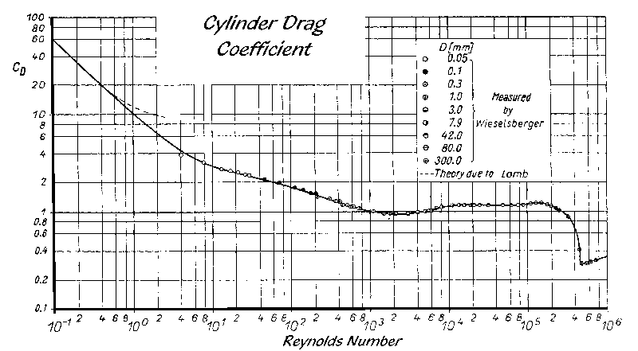

 | Diametro del cable de remolque |  |  | 12 | [mm]
 | Diametro del cable de remolque |  |  | 0.012 | [m]
 | cable filado |  |  | 200 | [m]
 | Densidad del agua de mar (ρmar) = |  |  | 1024
 | Densidad del agua dulce (ρdulce) = |  |  | 1000
 | Aceleración de la gravedad (g) = |  |  | 9.81
 | Viscosidad cinemática del agua de mar (0°C)= |  |  |  | 0.00000183 | [m^2/s]
 | Viscosidad cinemática del agua de mar (20°C)= |  |  |  | 0.00000105 | [m^2/s]
 | Promedio viscosidad |  |  |  | 0.00000144

 | Velocidad |  | Re | CD | Rw | Rw 2cables
 | Nudos | [m/s] | [adimensional] |  | [Kgf]
 | 1 | 0.5144 | 4388 | 1.1 | 37.3 | 74.6
 | 1.5 | 0.7716 | 6581 | 1.1 | 84.0 | 167.9
 | 2 | 1.0288 | 8775 | 1.1 | 149.3 | 298.5
 | 2.5 | 1.286 | 10969 | 1.1 | 233.2 | 466.5
 | 3 | 1.5432 | 13163 | 1.2 | 366.4 | 732.8
 | 3.5 | 1.8004 | 15356 | 1.2 | 498.7 | 997.4
 | 4 | 2.0576 | 17550 | 1.2 | 651.4 | 1302.7
 | 4.5 | 2.3148 | 19744 | 1.2 | 824.4 | 1648.7
 | 5 | 2.572 | 21938 | 1.2 | 1017.7 | 2035.5

LA RESISTENCIA DEL CABLE DE REMOLQUE COMO PORCENTAJE DEL TIRO

 |  |  | R.E Craig | Jean G. Podeur | Ulrik Hansen | Halldor Egill | Nomura
 |  |  | Marine Lab. | Morgere | SINTEF | Gudnasson | F. Techniques
 |  |  | Aberdeen | GGG
 |  |  | 1982 | 2002 | 2009
 | Cable de Remolque |  | 4% | 5-8% | 5% | 5-10% | 4-10%
 | Bridas + Patentes |  |  | 4-12% | 6% | -

 |  | 150 HP |  | Rw 5% | Rw 5% | Rw 10% | Rw 10%
 | Velocidad | FT(PF) | FT(PV+T) | FT(PF) | FT(PV+T) | FT(PF) | FT(PV+T)
 | Nudos | [Kgf]
 | 1 | 1395 | 2145 | 69.75 | 107.25 | 139.5 | 214.5
 | 1.5 | 1342.5 | 2092.5 | 67.125 | 104.625 | 134.25 | 209.25
 | 2 | 1290 | 2040 | 64.5 | 102 | 129 | 204
 | 2.5 | 1237.5 | 1987.5 | 61.875 | 99.375 | 123.75 | 198.75
 | 3 | 1185 | 1935 | 59.25 | 96.75 | 118.5 | 193.5
 | 3.5 | 1132.5 | 1882.5 | 56.625 | 94.125 | 113.25 | 188.25
 | 4 | 1080 | 1830 | 54 | 91.5 | 108 | 183
 | 4.5 | 1027.5 | 1777.5 | 51.375 | 88.875 | 102.75 | 177.75
 | 5 | 975 | 1725 | 48.75 | 86.25 | 97.5 | 172.5

 |  | KOWALSKI Y GIANOTTI

 |  | CD basico | 1.1
 |  | ΔCD | 0.02

 | Velocidad |  | RN Estándar | RN Modificada | RB | Rw
 | Nudos | [m/s] | [Kgf] | [Kgf] | [Kgf] | [Kgf]
 | 1 | 0.5144 | 422.4 | 413.4 | 2.4469880593
 | 1.5 | 0.7716 | 631.5 | 618.2 | 5.5057231334
 | 2 | 1.0288 | 914.9 | 895.6 | 9.7879522372
 | 2.5 | 1.286 | 1266.3 | 1239.6 | 15.293675371
 | 3 | 1.5432 | 1680.3 | 1644.9 | 23.428609078
 | 3.5 | 1.8004 | 2152.0 | 2106.6 | 31.888940134
 | 4 | 2.0576 | 2676.9 | 2620.4 | 41.650860584
 | 4.5 | 2.3148 | 3251.0 | 3182.4 | 52.714370426
 | 5 | 2.572 | 3870.9 | 3789.2 | 65.079469662

 | Mac LENNAN

 | CD | 2,11-12,24*v*Dw

 | Velocidad |  | CD | Rw | Rw 2 cables
 | Nudos | [m/s] |  | [Kgf] | [Kgf]
 | 1 | 0.5144 | 2.0
 | 1.5 | 0.7716 | 2.0
 | 2 | 1.0288 | 2.0
 | 2.5 | 1.286 | 1.9
 | 3 | 1.5432 | 1.9
 | 3.5 | 1.8004 | 1.8
 | 4 | 2.0576 | 1.8
 | 4.5 | 2.3148 | 1.8
 | 5 | 2.572 | 1.7

 | CALCULO DEL PESO DEL CABLE DE REMOLQUE

 |  | Diametro del cable de remolque |  |  | 12 | [mm]

 |  | W unitario aire (Ww)= |  | 0.592 | [Kg/m]

 |  | W unitario agua (W wagua) |  |  | 0.460 | [Kg/m]

 |  | W unitario agua (W wagua)= |  |  | 0.515 | [Kg/m]

 |  | Profundidad efectiva |  |  | 40 | [m]
 |  | cable filado |  |  | 200 | [m]
 |  | Peso total aire cable filado= |  |  | 118.4 | [Kg]
 |  | Peso total agual cable filado= |  |  | 103.0 | [Kg]

Selección del cable de remolque

 | Caracterirsticas minimas necesarias
 | Diametro del cable de remolque |  |  | 12 | [mm]
 | W unitario aire (Ww)= |  |  | 0.592 | [Kg/m]
 | W unitario agua (W wagua) |  |  | 0.488 | [Kg/m]
 | Carga de Trabajo (Resistencia total)= |  |  | 2200.5 | [Kgf]

 | Factor de Seguridad= |  | 4
 | Carga minima de rotura recomendada |  |  | 8801.9 | [Kgf]

